EFH AB vor 1977
Datum | Uhrzeit | Wert in kWh
01.01.2017 | 01:00 | 1.2643494036
01.01.2017 | 02:00 | 1.0203018219
 | EFH AB vor 1977
01:00 | 1.2643494036
02:00 | 1.0203018219
03:00 | 1.0516031016
04:00 | 1.4298622769
05:00 | 2.0480878588
06:00 | 1.8117880898
07:00 | 2.4254351724
08:00 | 2.315273472
09:00 | 2.7165124683
10:00 | 2.3403453776
11:00 | 2.2644519631
12:00 | 1.6340783769
13:00 | 2.6494445996
14:00 | 1.6025832049
15:00 | 2.9343789087
16:00 | 4.2726163187
17:00 | 2.2255603976
18:00 | 4.2860849363
19:00 | 2.8311438225
20:00 | 2.6277265851
21:00 | 1.9032791724
22:00 | 3.5661534867
23:00 | 2.0266530837
24:00 | 2.1508140985
01:00 | 1.0738070633
02:00 | 1.6333029798
03:00 | 1.0788186149
04:00 | 0.83506009553
05:00 | 1.4784839418
06:00 | 3.2492623654
07:00 | 4.5501233539
08:00 | 2.2617393387
09:00 | 2.4379837314
10:00 | 2.7926370775
11:00 | 1.9865398693
12:00 | 2.8977960842
13:00 | 1.4391821447
14:00 | 2.5411234091
15:00 | 1.8574488925
16:00 | 2.3746364036
17:00 | 2.124937247
18:00 | 1.4090149418
19:00 | 1.7042451677
20:00 | 1.8112946128
21:00 | 3.6801751172
22:00 | 2.9650494977
23:00 | 0.92119336334
24:00 | 0.77873713271
01:00 | 1.0281788781
02:00 | 0.80114982554
...
01.01.2017 | 03:00 | 1.0516031016
01.01.2017 | 04:00 | 1.4298622769
01.01.2017 | 05:00 | 2.0480878588
01.01.2017 | 06:00 | 1.8117880898
01.01.2017 | 07:00 | 2.4254351724
01.01.2017 | 08:00 | 2.315273472
01.01.2017 | 09:00 | 2.7165124683
01.01.2017 | 10:00 | 2.3403453776
01.01.2017 | 11:00 | 2.2644519631
01.01.2017 | 12:00 | 1.6340783769
01.01.2017 | 13:00 | 2.6494445996
01.01.2017 | 14:00 | 1.6025832049
01.01.2017 | 15:00 | 2.9343789087
01.01.2017 | 16:00 | 4.2726163187
01.01.2017 | 17:00 | 2.2255603976
01.01.2017 | 18:00 | 4.2860849363
01.01.2017 | 19:00 | 2.8311438225
01.01.2017 | 20:00 | 2.6277265851
01.01.2017 | 21:00 | 1.9032791724
01.01.2017 | 22:00 | 3.5661534867
01.01.2017 | 23:00 | 2.0266530837
01.01.2017 | 24:00 | 2.1508140985
02.01.2017 | 01:00 | 1.0738070633
02.01.2017 | 02:00 | 1.6333029798
02.01.2017 | 03:00 | 1.0788186149
02.01.2017 | 04:00 | 0.83506009553
02.01.2017 | 05:00 | 1.4784839418
02.01.2017 | 06:00 | 3.2492623654
02.01.2017 | 07:00 | 4.5501233539
02.01.2017 | 08:00 | 2.2617393387
02.01.2017 | 09:00 | 2.4379837314
02.01.2017 | 10:00 | 2.7926370775
02.01.2017 | 11:00 | 1.9865398693
02.01.2017 | 12:00 | 2.8977960842
02.01.2017 | 13:00 | 1.4391821447
02.01.2017 | 14:00 | 2.5411234091
02.01.2017 | 15:00 | 1.8574488925
02.01.2017 | 16:00 | 2.3746364036
02.01.2017 | 17:00 | 2.124937247
02.01.2017 | 18:00 | 1.4090149418
02.01.2017 | 19:00 | 1.7042451677
02.01.2017 | 20:00 | 1.8112946128
02.01.2017 | 21:00 | 3.6801751172
02.01.2017 | 22:00 | 2.9650494977
02.01.2017 | 23:00 | 0.92119336334
02.01.2017 | 24:00 | 0.77873713271
03.01.2017 | 01:00 | 1.0281788781
03.01.2017 | 02:00 | 0.80114982554
03.01.2017 | 03:00 | 1.4738569396
03.01.2017 | 04:00 | 1.843175985
03.01.2017 | 05:00 | 1.1923988603
03.01.2017 | 06:00 | 2.5954665651
03.01.2017 | 07:00 | 2.1618787568
03.01.2017 | 08:00 | 2.0961208216
03.01.2017 | 09:00 | 3.2798281478
03.01.2017 | 10:00 | 2.6597436863
03.01.2017 | 11:00 | 1.4725292478
03.01.2017 | 12:00 | 3.7905244627
03.01.2017 | 13:00 | 2.7006463561
03.01.2017 | 14:00 | 3.0207556471
03.01.2017 | 15:00 | 1.4539403286
03.01.2017 | 16:00 | 2.4990476992
03.01.2017 | 17:00 | 1.7360692112
03.01.2017 | 18:00 | 3.9950711436
03.01.2017 | 19:00 | 2.1681926097
03.01.2017 | 20:00 | 2.1843180296
03.01.2017 | 21:00 | 4.3900856507
03.01.2017 | 22:00 | 2.2441752549
03.01.2017 | 23:00 | 1.1331569666
03.01.2017 | 24:00 | 1.0316171335
04.01.2017 | 01:00 | 1.2567745149
04.01.2017 | 02:00 | 0.91238872803
04.01.2017 | 03:00 | 0.68284643212
04.01.2017 | 04:00 | 0.81136852294
04.01.2017 | 05:00 | 0.74296730926
04.01.2017 | 06:00 | 1.0609029758
04.01.2017 | 07:00 | 1.9866058638
04.01.2017 | 08:00 | 2.0682059765
04.01.2017 | 09:00 | 2.4069049715
04.01.2017 | 10:00 | 1.2641387063
04.01.2017 | 11:00 | 1.1083634786
04.01.2017 | 12:00 | 2.1420744444
04.01.2017 | 13:00 | 1.4503772298
04.01.2017 | 14:00 | 2.3201046929
04.01.2017 | 15:00 | 1.222960285
04.01.2017 | 16:00 | 3.7832371686
04.01.2017 | 17:00 | 0.97693920385
04.01.2017 | 18:00 | 1.6834710699
04.01.2017 | 19:00 | 1.7660714629
04.01.2017 | 20:00 | 2.3590228479
04.01.2017 | 21:00 | 2.578406157
04.01.2017 | 22:00 | 1.2051247364
04.01.2017 | 23:00 | 0.98761602601
04.01.2017 | 24:00 | 0.79391192574
05.01.2017 | 01:00 | 0.2117934151
05.01.2017 | 02:00 | 0.31810815462
05.01.2017 | 03:00 | 0.30899017787
05.01.2017 | 04:00 | 0.26713593773
05.01.2017 | 05:00 | 0.85030763986
05.01.2017 | 06:00 | 0.87518623107
05.01.2017 | 07:00 | 0.83764565557
05.01.2017 | 08:00 | 1.3771474006
05.01.2017 | 09:00 | 0.77591736863
05.01.2017 | 10:00 | 1.8833185675
05.01.2017 | 11:00 | 0.66156785338
05.01.2017 | 12:00 | 1.6814566508
05.01.2017 | 13:00 | 1.150852988
05.01.2017 | 14:00 | 1.5276799025
05.01.2017 | 15:00 | 2.2055607397
05.01.2017 | 16:00 | 1.4688282531
05.01.2017 | 17:00 | 1.7418286914
05.01.2017 | 18:00 | 1.4719024133
05.01.2017 | 19:00 | 1.554148509
05.01.2017 | 20:00 | 0.81155788392
05.01.2017 | 21:00 | 1.2522029615
05.01.2017 | 22:00 | 1.2572918149
05.01.2017 | 23:00 | 0.57376596735
05.01.2017 | 24:00 | 0.44235832509
06.01.2017 | 01:00 | 0.35996547006
06.01.2017 | 02:00 | 0.40472361255
06.01.2017 | 03:00 | 0.50561416248
06.01.2017 | 04:00 | 0.40374913593
06.01.2017 | 05:00 | 1.0869924783
06.01.2017 | 06:00 | 1.1926336852
06.01.2017 | 07:00 | 1.9257974648
06.01.2017 | 08:00 | 0.92134255083
06.01.2017 | 09:00 | 2.6983307127
06.01.2017 | 10:00 | 1.4351471173
06.01.2017 | 11:00 | 0.89692402043
06.01.2017 | 12:00 | 1.198039996
06.01.2017 | 13:00 | 1.7088359009
06.01.2017 | 14:00 | 1.2326373887
06.01.2017 | 15:00 | 0.83657866222
06.01.2017 | 16:00 | 0.95412796116
06.01.2017 | 17:00 | 0.80375105856
06.01.2017 | 18:00 | 1.7869150503
06.01.2017 | 19:00 | 0.7266166971
06.01.2017 | 20:00 | 0.87956860392
06.01.2017 | 21:00 | 1.2200620216
06.01.2017 | 22:00 | 0.84851540934
06.01.2017 | 23:00 | 1.1618774357
06.01.2017 | 24:00 | 1.2740649442
07.01.2017 | 01:00 | 0.71308770308
07.01.2017 | 02:00 | 0.60251073904
07.01.2017 | 03:00 | 0.366406944
07.01.2017 | 04:00 | 0.59534271522
07.01.2017 | 05:00 | 0.69991180177
07.01.2017 | 06:00 | 1.9405501132
07.01.2017 | 07:00 | 2.2485789026
07.01.2017 | 08:00 | 1.7550226119
07.01.2017 | 09:00 | 1.9698717054
07.01.2017 | 10:00 | 1.8867177224
07.01.2017 | 11:00 | 0.91864438856
07.01.2017 | 12:00 | 1.2840474189
07.01.2017 | 13:00 | 0.68915448465
07.01.2017 | 14:00 | 1.2932212809
07.01.2017 | 15:00 | 1.4183648316
07.01.2017 | 16:00 | 1.617230557
07.01.2017 | 17:00 | 2.0465579896
07.01.2017 | 18:00 | 1.2435774638
07.01.2017 | 19:00 | 1.5114919981
07.01.2017 | 20:00 | 2.8219205792
07.01.2017 | 21:00 | 2.0965846816
07.01.2017 | 22:00 | 0.8769431704
07.01.2017 | 23:00 | 1.5101975827
07.01.2017 | 24:00 | 0.64165599167
08.01.2017 | 01:00 | 1.3249299235
08.01.2017 | 02:00 | 1.7001955422
08.01.2017 | 03:00 | 1.3058557562
08.01.2017 | 04:00 | 0.81152891909
08.01.2017 | 05:00 | 1.8232209024
08.01.2017 | 06:00 | 1.5453466443
08.01.2017 | 07:00 | 1.4329463834
08.01.2017 | 08:00 | 2.6286286837
08.01.2017 | 09:00 | 3.0198293769
08.01.2017 | 10:00 | 3.8577262515
08.01.2017 | 11:00 | 2.2050751266
08.01.2017 | 12:00 | 2.2082713129
08.01.2017 | 13:00 | 1.6234392929
08.01.2017 | 14:00 | 2.5308389639
08.01.2017 | 15:00 | 4.011496725
08.01.2017 | 16:00 | 4.9058354478
08.01.2017 | 17:00 | 3.0019031121
08.01.2017 | 18:00 | 2.0463437872
08.01.2017 | 19:00 | 3.8001188726
08.01.2017 | 20:00 | 3.595687534
08.01.2017 | 21:00 | 4.1277511508
08.01.2017 | 22:00 | 2.3174380263
08.01.2017 | 23:00 | 1.5070046572
08.01.2017 | 24:00 | 0.91759972688
09.01.2017 | 01:00 | 1.1440454861
09.01.2017 | 02:00 | 0.77802130858
09.01.2017 | 03:00 | 1.0932968914
09.01.2017 | 04:00 | 1.391087131
09.01.2017 | 05:00 | 1.2358666316
09.01.2017 | 06:00 | 1.2709043945
09.01.2017 | 07:00 | 1.5783149885
09.01.2017 | 08:00 | 1.4653471988
09.01.2017 | 09:00 | 2.3200630433
09.01.2017 | 10:00 | 2.2453243203
09.01.2017 | 11:00 | 2.9423322109
09.01.2017 | 12:00 | 2.3110777057
09.01.2017 | 13:00 | 2.3216770153
09.01.2017 | 14:00 | 2.4038922615
09.01.2017 | 15:00 | 3.4528213578
09.01.2017 | 16:00 | 2.6473897521
09.01.2017 | 17:00 | 2.7367042667
09.01.2017 | 18:00 | 2.9465828062
09.01.2017 | 19:00 | 1.4372488623
09.01.2017 | 20:00 | 4.0156163889
09.01.2017 | 21:00 | 2.0016047886
09.01.2017 | 22:00 | 3.0969512833
09.01.2017 | 23:00 | 2.2413272871
09.01.2017 | 24:00 | 0.79776333606
10.01.2017 | 01:00 | 0.84612875297
10.01.2017 | 02:00 | 1.395056774
10.01.2017 | 03:00 | 1.1095669896
10.01.2017 | 04:00 | 1.7360903168
10.01.2017 | 05:00 | 2.7931734884
10.01.2017 | 06:00 | 1.914825145
10.01.2017 | 07:00 | 2.8282341607
10.01.2017 | 08:00 | 5.8842452939
10.01.2017 | 09:00 | 1.7666603324
10.01.2017 | 10:00 | 3.2152904114
10.01.2017 | 11:00 | 1.9538321478
10.01.2017 | 12:00 | 1.4958639381
10.01.2017 | 13:00 | 4.0092936308
10.01.2017 | 14:00 | 3.7697541403
10.01.2017 | 15:00 | 3.7197348472
10.01.2017 | 16:00 | 1.7124618565
10.01.2017 | 17:00 | 2.1134356628
10.01.2017 | 18:00 | 1.6863368761
10.01.2017 | 19:00 | 1.9714667763
10.01.2017 | 20:00 | 2.429568477
10.01.2017 | 21:00 | 2.3424820907
10.01.2017 | 22:00 | 2.3514927015
10.01.2017 | 23:00 | 1.7844334362
10.01.2017 | 24:00 | 0.75717448093
11.01.2017 | 01:00 | 0.96177145657
11.01.2017 | 02:00 | 1.8589582146
11.01.2017 | 03:00 | 0.84908520939
11.01.2017 | 04:00 | 1.3407955212
11.01.2017 | 05:00 | 1.2284805752
11.01.2017 | 06:00 | 2.3951170708
11.01.2017 | 07:00 | 4.3797779939
11.01.2017 | 08:00 | 2.2475305969
11.01.2017 | 09:00 | 2.2875021377
11.01.2017 | 10:00 | 2.2036003579
11.01.2017 | 11:00 | 1.9066896846
11.01.2017 | 12:00 | 2.5115918801
11.01.2017 | 13:00 | 2.12327483
11.01.2017 | 14:00 | 3.2982116938
11.01.2017 | 15:00 | 3.5254217063
11.01.2017 | 16:00 | 2.3859883455
11.01.2017 | 17:00 | 1.3507901888
11.01.2017 | 18:00 | 3.6732065985
11.01.2017 | 19:00 | 1.8596702586
11.01.2017 | 20:00 | 4.2308615345
11.01.2017 | 21:00 | 3.1387089127
11.01.2017 | 22:00 | 3.6788454954
11.01.2017 | 23:00 | 1.9378371994
11.01.2017 | 24:00 | 1.2067155014
12.01.2017 | 01:00 | 1.0159197889
12.01.2017 | 02:00 | 1.4360817417
12.01.2017 | 03:00 | 1.0983729307
12.01.2017 | 04:00 | 1.3423541794
12.01.2017 | 05:00 | 1.9842867321
12.01.2017 | 06:00 | 3.7342729699
12.01.2017 | 07:00 | 3.9405879509
12.01.2017 | 08:00 | 3.0555519631
12.01.2017 | 09:00 | 3.875785953
12.01.2017 | 10:00 | 3.6744967193
12.01.2017 | 11:00 | 2.394054725
12.01.2017 | 12:00 | 2.3238168474
12.01.2017 | 13:00 | 3.7568095409
12.01.2017 | 14:00 | 3.6645791325
12.01.2017 | 15:00 | 1.7249409472
12.01.2017 | 16:00 | 2.1765635265
12.01.2017 | 17:00 | 1.9531691861
12.01.2017 | 18:00 | 1.9618528717
12.01.2017 | 19:00 | 2.3101731429
12.01.2017 | 20:00 | 2.0691848778
12.01.2017 | 21:00 | 2.756082219
12.01.2017 | 22:00 | 1.4662804588
12.01.2017 | 23:00 | 1.1898562064
12.01.2017 | 24:00 | 0.98212768342
13.01.2017 | 01:00 | 1.9163610757
13.01.2017 | 02:00 | 1.2065146571
13.01.2017 | 03:00 | 2.1977232137
13.01.2017 | 04:00 | 2.1600009786
13.01.2017 | 05:00 | 2.0836598225
13.01.2017 | 06:00 | 3.9713044062
13.01.2017 | 07:00 | 4.1178096418
13.01.2017 | 08:00 | 4.544404901
13.01.2017 | 09:00 | 3.1517688387
13.01.2017 | 10:00 | 2.1623622053
13.01.2017 | 11:00 | 4.0104073951
13.01.2017 | 12:00 | 2.4862641397
13.01.2017 | 13:00 | 2.3826823861
13.01.2017 | 14:00 | 3.9403320964
13.01.2017 | 15:00 | 2.2938086181
13.01.2017 | 16:00 | 2.17069394
13.01.2017 | 17:00 | 2.4081701016
13.01.2017 | 18:00 | 3.7597138727
13.01.2017 | 19:00 | 3.9970115562
13.01.2017 | 20:00 | 1.4474757158
13.01.2017 | 21:00 | 2.5498823478
13.01.2017 | 22:00 | 1.570701221
13.01.2017 | 23:00 | 1.8411375236
13.01.2017 | 24:00 | 0.68949985576
14.01.2017 | 01:00 | 0.3895860638
14.01.2017 | 02:00 | 0.54168079173
14.01.2017 | 03:00 | 0.642559664
14.01.2017 | 04:00 | 1.0319026647
14.01.2017 | 05:00 | 1.1144015091
14.01.2017 | 06:00 | 2.0863024042
14.01.2017 | 07:00 | 1.1531290942
14.01.2017 | 08:00 | 3.2822899534
14.01.2017 | 09:00 | 1.5557664399
14.01.2017 | 10:00 | 1.5306022373
14.01.2017 | 11:00 | 0.93056108053
14.01.2017 | 12:00 | 1.435251954
14.01.2017 | 13:00 | 1.7292054049
14.01.2017 | 14:00 | 0.9964933018
14.01.2017 | 15:00 | 0.8245367371
14.01.2017 | 16:00 | 0.8905180002
14.01.2017 | 17:00 | 2.9015432256
14.01.2017 | 18:00 | 1.116420068
14.01.2017 | 19:00 | 2.5585191428
14.01.2017 | 20:00 | 1.6583197999
14.01.2017 | 21:00 | 1.0855567203
14.01.2017 | 22:00 | 1.2438194413
14.01.2017 | 23:00 | 1.1825812551
14.01.2017 | 24:00 | 0.67008672757
15.01.2017 | 01:00 | 1.2649656196
15.01.2017 | 02:00 | 1.4896007294
15.01.2017 | 03:00 | 0.86633139748
15.01.2017 | 04:00 | 1.26820186
15.01.2017 | 05:00 | 1.8089678784
15.01.2017 | 06:00 | 1.164570953
15.01.2017 | 07:00 | 1.5641345125
15.01.2017 | 08:00 | 4.3378718055
15.01.2017 | 09:00 | 2.7140966848
15.01.2017 | 10:00 | 1.6851953133
15.01.2017 | 11:00 | 1.5989485905
15.01.2017 | 12:00 | 3.2751016861
15.01.2017 | 13:00 | 1.3865159418
15.01.2017 | 14:00 | 3.9088042832
15.01.2017 | 15:00 | 1.4044644831
15.01.2017 | 16:00 | 2.579782865
15.01.2017 | 17:00 | 2.0295503009
15.01.2017 | 18:00 | 2.4899168525
15.01.2017 | 19:00 | 1.9847938657
15.01.2017 | 20:00 | 3.6188061764
15.01.2017 | 21:00 | 1.3766144032
15.01.2017 | 22:00 | 2.2728858636
15.01.2017 | 23:00 | 0.82564695228
15.01.2017 | 24:00 | 0.98727040352
16.01.2017 | 01:00 | 0.72558085852
16.01.2017 | 02:00 | 1.2604580879
16.01.2017 | 03:00 | 0.84664787937
16.01.2017 | 04:00 | 1.6408442144
16.01.2017 | 05:00 | 1.2101218272
16.01.2017 | 06:00 | 1.5875423463
16.01.2017 | 07:00 | 2.7849193233
16.01.2017 | 08:00 | 2.0809004716
16.01.2017 | 09:00 | 1.9951679259
16.01.2017 | 10:00 | 1.9367379412
16.01.2017 | 11:00 | 3.0877292124
16.01.2017 | 12:00 | 1.164737433
16.01.2017 | 13:00 | 3.1108694982
16.01.2017 | 14:00 | 2.5847965189
16.01.2017 | 15:00 | 1.3038538834
16.01.2017 | 16:00 | 3.2084522527
16.01.2017 | 17:00 | 2.5649860336
16.01.2017 | 18:00 | 2.3849463618
16.01.2017 | 19:00 | 4.8692152051
16.01.2017 | 20:00 | 2.4762111286
16.01.2017 | 21:00 | 2.7431704733
16.01.2017 | 22:00 | 2.0823923411
16.01.2017 | 23:00 | 1.1560623408
16.01.2017 | 24:00 | 0.70494839425
17.01.2017 | 01:00 | 0.45933759518
17.01.2017 | 02:00 | 0.78697260475
17.01.2017 | 03:00 | 0.40139012102
17.01.2017 | 04:00 | 0.55432768025
17.01.2017 | 05:00 | 0.66379670151
17.01.2017 | 06:00 | 1.8186915116
17.01.2017 | 07:00 | 1.3796097312
17.01.2017 | 08:00 | 2.5897988215
17.01.2017 | 09:00 | 1.2135878506
17.01.2017 | 10:00 | 0.93152305195
17.01.2017 | 11:00 | 2.4349074154
17.01.2017 | 12:00 | 2.1896790206
17.01.2017 | 13:00 | 1.0625310445
17.01.2017 | 14:00 | 0.92276138506
17.01.2017 | 15:00 | 1.588492609
17.01.2017 | 16:00 | 1.1722113851
17.01.2017 | 17:00 | 2.955557898
17.01.2017 | 18:00 | 2.2312681568
17.01.2017 | 19:00 | 1.3872435755
17.01.2017 | 20:00 | 2.2736336775
17.01.2017 | 21:00 | 3.1770876168
17.01.2017 | 22:00 | 1.1900439617
17.01.2017 | 23:00 | 1.413596552
17.01.2017 | 24:00 | 0.47348569347
18.01.2017 | 01:00 | 0.31485529176
18.01.2017 | 02:00 | 0.30911290724
18.01.2017 | 03:00 | 0.38358407257
18.01.2017 | 04:00 | 0.38710598773
18.01.2017 | 05:00 | 0.7720239922
18.01.2017 | 06:00 | 1.7016171917
18.01.2017 | 07:00 | 1.7050660033
18.01.2017 | 08:00 | 3.228877956
18.01.2017 | 09:00 | 2.0791335898
18.01.2017 | 10:00 | 0.94037950365
18.01.2017 | 11:00 | 1.1375625636
18.01.2017 | 12:00 | 2.4913556355
18.01.2017 | 13:00 | 2.2491865011
18.01.2017 | 14:00 | 2.3128610694
18.01.2017 | 15:00 | 1.9982596064
18.01.2017 | 16:00 | 1.2448912457
18.01.2017 | 17:00 | 2.0354116456
18.01.2017 | 18:00 | 2.9934017484
18.01.2017 | 19:00 | 2.7655458416
18.01.2017 | 20:00 | 0.8899527717
18.01.2017 | 21:00 | 1.882563868
18.01.2017 | 22:00 | 1.9259718541
18.01.2017 | 23:00 | 1.6057908329
18.01.2017 | 24:00 | 0.78716672973
19.01.2017 | 01:00 | 0.30651296307
19.01.2017 | 02:00 | 0.56268165215
19.01.2017 | 03:00 | 0.53839078375
19.01.2017 | 04:00 | 1.0235984853
19.01.2017 | 05:00 | 1.6505691227
19.01.2017 | 06:00 | 1.134262566
19.01.2017 | 07:00 | 2.6991967889
19.01.2017 | 08:00 | 1.736015539
19.01.2017 | 09:00 | 1.6623538123
19.01.2017 | 10:00 | 3.1044762099
19.01.2017 | 11:00 | 2.9755935242
19.01.2017 | 12:00 | 1.3263518554
19.01.2017 | 13:00 | 1.4099183916
19.01.2017 | 14:00 | 2.3209760339
19.01.2017 | 15:00 | 1.8641147395
19.01.2017 | 16:00 | 1.4068152342
19.01.2017 | 17:00 | 1.5161242694
19.01.2017 | 18:00 | 1.8680385446
19.01.2017 | 19:00 | 0.92950041923
19.01.2017 | 20:00 | 1.5354506071
19.01.2017 | 21:00 | 2.7984023184
19.01.2017 | 22:00 | 1.8633738612
19.01.2017 | 23:00 | 0.5891979244
19.01.2017 | 24:00 | 0.47391886616
20.01.2017 | 01:00 | 0.56089249128
20.01.2017 | 02:00 | 0.27770344315
20.01.2017 | 03:00 | 0.70645467802
20.01.2017 | 04:00 | 0.87124013579
20.01.2017 | 05:00 | 0.74713892448
20.01.2017 | 06:00 | 0.77309869861
20.01.2017 | 07:00 | 1.2980169957
20.01.2017 | 08:00 | 2.702359658
20.01.2017 | 09:00 | 2.3900822966
20.01.2017 | 10:00 | 0.93305835414
20.01.2017 | 11:00 | 1.858253642
20.01.2017 | 12:00 | 0.90612495485
20.01.2017 | 13:00 | 1.4752290228
20.01.2017 | 14:00 | 1.8461084457
20.01.2017 | 15:00 | 1.4150432008
20.01.2017 | 16:00 | 0.75875846161
20.01.2017 | 17:00 | 1.5330695732
20.01.2017 | 18:00 | 3.179266714
20.01.2017 | 19:00 | 0.93620969826
20.01.2017 | 20:00 | 2.1886265657
20.01.2017 | 21:00 | 1.8660837086
20.01.2017 | 22:00 | 1.3280810621
20.01.2017 | 23:00 | 0.44637810561
20.01.2017 | 24:00 | 0.4714485028
21.01.2017 | 01:00 | 0.58205970472
21.01.2017 | 02:00 | 0.72649270349
21.01.2017 | 03:00 | 0.93662453639
21.01.2017 | 04:00 | 1.4482333981
21.01.2017 | 05:00 | 0.62003625513
21.01.2017 | 06:00 | 2.1394377435
21.01.2017 | 07:00 | 1.5031942295
21.01.2017 | 08:00 | 2.3837052746
21.01.2017 | 09:00 | 2.059053091
21.01.2017 | 10:00 | 1.2742740968
21.01.2017 | 11:00 | 1.778574856
21.01.2017 | 12:00 | 1.7580012525
21.01.2017 | 13:00 | 1.1252391687
21.01.2017 | 14:00 | 2.1170224718
21.01.2017 | 15:00 | 2.8630761276
21.01.2017 | 16:00 | 1.2171990002
21.01.2017 | 17:00 | 3.3362809483
21.01.2017 | 18:00 | 1.4367851235
21.01.2017 | 19:00 | 2.7174075463
21.01.2017 | 20:00 | 2.0289830758
21.01.2017 | 21:00 | 2.1438313594
21.01.2017 | 22:00 | 1.2093158678
21.01.2017 | 23:00 | 1.0361852709
21.01.2017 | 24:00 | 1.0013225464
22.01.2017 | 01:00 | 0.92820273504
22.01.2017 | 02:00 | 1.1326149482
22.01.2017 | 03:00 | 1.2196032136
22.01.2017 | 04:00 | 0.64208992626
22.01.2017 | 05:00 | 1.4757217281
22.01.2017 | 06:00 | 1.942728833
22.01.2017 | 07:00 | 3.7282390795
22.01.2017 | 08:00 | 2.1424400586
22.01.2017 | 09:00 | 2.0425998959
22.01.2017 | 10:00 | 2.5924977465
22.01.2017 | 11:00 | 3.2161920789
22.01.2017 | 12:00 | 4.1865796782
22.01.2017 | 13:00 | 3.6933938041
22.01.2017 | 14:00 | 1.3337237472
22.01.2017 | 15:00 | 1.2973389751
22.01.2017 | 16:00 | 1.4063846354
22.01.2017 | 17:00 | 1.7224652085
22.01.2017 | 18:00 | 1.7299265775
22.01.2017 | 19:00 | 1.6403953101
22.01.2017 | 20:00 | 3.2538309661
22.01.2017 | 21:00 | 1.0064957708
22.01.2017 | 22:00 | 0.95027884626
22.01.2017 | 23:00 | 0.86438871996
22.01.2017 | 24:00 | 1.6979290483
23.01.2017 | 01:00 | 0.86903363408
23.01.2017 | 02:00 | 1.0255873115
23.01.2017 | 03:00 | 1.380678617
23.01.2017 | 04:00 | 1.1713856334
23.01.2017 | 05:00 | 2.2004511671
23.01.2017 | 06:00 | 2.3066365445
23.01.2017 | 07:00 | 2.6156460084
23.01.2017 | 08:00 | 4.0011000566
23.01.2017 | 09:00 | 4.3425012018
23.01.2017 | 10:00 | 4.6214253565
23.01.2017 | 11:00 | 2.1856977238
23.01.2017 | 12:00 | 2.742916664
23.01.2017 | 13:00 | 4.3033669713
23.01.2017 | 14:00 | 5.4654845499
23.01.2017 | 15:00 | 2.2967060229
23.01.2017 | 16:00 | 3.5804822865
23.01.2017 | 17:00 | 2.4199023446
23.01.2017 | 18:00 | 4.9072720123
23.01.2017 | 19:00 | 2.2389598048
23.01.2017 | 20:00 | 3.6302364194
23.01.2017 | 21:00 | 2.4705412079
23.01.2017 | 22:00 | 2.6657013744
23.01.2017 | 23:00 | 2.786396191
23.01.2017 | 24:00 | 1.0609900051
24.01.2017 | 01:00 | 1.8044346196
24.01.2017 | 02:00 | 2.0888156906
24.01.2017 | 03:00 | 1.4205930128
24.01.2017 | 04:00 | 2.2488464325
24.01.2017 | 05:00 | 1.5716595572
24.01.2017 | 06:00 | 2.3036129499
24.01.2017 | 07:00 | 2.8199701604
24.01.2017 | 08:00 | 2.8861852399
24.01.2017 | 09:00 | 4.7334753206
24.01.2017 | 10:00 | 4.7576578522
24.01.2017 | 11:00 | 2.3198212683
24.01.2017 | 12:00 | 1.7000914015
24.01.2017 | 13:00 | 2.0166127233
24.01.2017 | 14:00 | 4.9617744752
24.01.2017 | 15:00 | 4.2460854683
24.01.2017 | 16:00 | 2.1510082856
24.01.2017 | 17:00 | 2.4865527407
24.01.2017 | 18:00 | 4.2089227585
24.01.2017 | 19:00 | 2.6062016806
24.01.2017 | 20:00 | 3.3680342846
24.01.2017 | 21:00 | 2.0653392593
24.01.2017 | 22:00 | 2.1016887842
24.01.2017 | 23:00 | 2.2240502873
24.01.2017 | 24:00 | 2.1933358936
25.01.2017 | 01:00 | 1.0339159136
25.01.2017 | 02:00 | 1.3998076224
25.01.2017 | 03:00 | 1.0534681721
25.01.2017 | 04:00 | 1.6912598237
25.01.2017 | 05:00 | 2.3806262949
25.01.2017 | 06:00 | 1.9682296277
25.01.2017 | 07:00 | 1.8464065701
25.01.2017 | 08:00 | 2.2563920619
25.01.2017 | 09:00 | 4.0492284662
25.01.2017 | 10:00 | 4.9009865179
25.01.2017 | 11:00 | 1.4475070721
25.01.2017 | 12:00 | 1.884415004
25.01.2017 | 13:00 | 4.5111405221
25.01.2017 | 14:00 | 3.361870733
25.01.2017 | 15:00 | 3.6625326867
25.01.2017 | 16:00 | 2.7933852367
25.01.2017 | 17:00 | 3.6473918638
25.01.2017 | 18:00 | 5.1562888952
25.01.2017 | 19:00 | 5.9380382276
25.01.2017 | 20:00 | 4.2573988659
25.01.2017 | 21:00 | 1.9627520573
25.01.2017 | 22:00 | 3.189558758
25.01.2017 | 23:00 | 2.1051569991
25.01.2017 | 24:00 | 1.3158795426
26.01.2017 | 01:00 | 1.5288025321
26.01.2017 | 02:00 | 1.4994210709
26.01.2017 | 03:00 | 1.291140153
26.01.2017 | 04:00 | 1.5176442209
26.01.2017 | 05:00 | 1.2631367224
26.01.2017 | 06:00 | 2.0421998278
26.01.2017 | 07:00 | 4.4929267587
26.01.2017 | 08:00 | 2.7448286047
26.01.2017 | 09:00 | 2.1080083393
26.01.2017 | 10:00 | 3.4678333848
26.01.2017 | 11:00 | 1.7952400619
26.01.2017 | 12:00 | 2.9690712002
26.01.2017 | 13:00 | 5.5183870239
26.01.2017 | 14:00 | 1.5935658431
26.01.2017 | 15:00 | 1.3893753876
26.01.2017 | 16:00 | 3.7854087557
26.01.2017 | 17:00 | 2.5580944607
26.01.2017 | 18:00 | 1.7336770783
26.01.2017 | 19:00 | 3.1411993718
26.01.2017 | 20:00 | 2.4397444896
26.01.2017 | 21:00 | 5.7592951697
26.01.2017 | 22:00 | 2.2373475005
26.01.2017 | 23:00 | 0.97459047385
26.01.2017 | 24:00 | 1.8506464732
27.01.2017 | 01:00 | 0.96682398284
27.01.2017 | 02:00 | 0.79671405353
27.01.2017 | 03:00 | 1.2516032218
27.01.2017 | 04:00 | 0.71840594638
27.01.2017 | 05:00 | 1.4187658064
27.01.2017 | 06:00 | 2.7298115649
27.01.2017 | 07:00 | 1.6676585526
27.01.2017 | 08:00 | 2.3238058007
27.01.2017 | 09:00 | 3.8584543689
27.01.2017 | 10:00 | 1.8030612169
27.01.2017 | 11:00 | 3.2962310657
27.01.2017 | 12:00 | 2.9505615361
27.01.2017 | 13:00 | 1.2664288233
27.01.2017 | 14:00 | 1.462921115
27.01.2017 | 15:00 | 1.7401986197
27.01.2017 | 16:00 | 1.4514549256
27.01.2017 | 17:00 | 1.847538409
27.01.2017 | 18:00 | 2.0742884796
27.01.2017 | 19:00 | 1.528845967
27.01.2017 | 20:00 | 1.8901051569
27.01.2017 | 21:00 | 2.2561589084
27.01.2017 | 22:00 | 1.9936769698
27.01.2017 | 23:00 | 0.87931021764
27.01.2017 | 24:00 | 1.1751401453
28.01.2017 | 01:00 | 1.3400966724
28.01.2017 | 02:00 | 1.3556850686
28.01.2017 | 03:00 | 1.2628536508
28.01.2017 | 04:00 | 0.97861361341
28.01.2017 | 05:00 | 1.1461759197
28.01.2017 | 06:00 | 2.8865867501
28.01.2017 | 07:00 | 2.7362459848
28.01.2017 | 08:00 | 1.8933622831
28.01.2017 | 09:00 | 3.3506641136
28.01.2017 | 10:00 | 3.4794839958
28.01.2017 | 11:00 | 4.1232445708
28.01.2017 | 12:00 | 3.3137646357
28.01.2017 | 13:00 | 3.8072464937
28.01.2017 | 14:00 | 3.3385193573
28.01.2017 | 15:00 | 1.2093392005
28.01.2017 | 16:00 | 1.5625413266
28.01.2017 | 17:00 | 1.4127543421
28.01.2017 | 18:00 | 1.5864072282
28.01.2017 | 19:00 | 3.8558350859
28.01.2017 | 20:00 | 2.538033638
28.01.2017 | 21:00 | 3.3218259545
28.01.2017 | 22:00 | 2.9422860209
28.01.2017 | 23:00 | 1.4698983647
28.01.2017 | 24:00 | 0.97212798465
29.01.2017 | 01:00 | 0.67596842133
29.01.2017 | 02:00 | 0.78355708224
29.01.2017 | 03:00 | 1.2344859375
29.01.2017 | 04:00 | 0.96223116097
29.01.2017 | 05:00 | 1.1953177896
29.01.2017 | 06:00 | 1.6400778709
29.01.2017 | 07:00 | 1.8594687397
29.01.2017 | 08:00 | 1.4452678032
29.01.2017 | 09:00 | 1.3048883409
29.01.2017 | 10:00 | 2.009820904
29.01.2017 | 11:00 | 1.6762262713
29.01.2017 | 12:00 | 1.3888167375
29.01.2017 | 13:00 | 2.0242328626
29.01.2017 | 14:00 | 1.951595758
29.01.2017 | 15:00 | 1.0566215492
29.01.2017 | 16:00 | 1.2021640197
29.01.2017 | 17:00 | 3.1264643365
29.01.2017 | 18:00 | 1.987225221
29.01.2017 | 19:00 | 1.4101348483
29.01.2017 | 20:00 | 1.2259305423
29.01.2017 | 21:00 | 1.6622265567
29.01.2017 | 22:00 | 1.6527429905
29.01.2017 | 23:00 | 0.96940106187
29.01.2017 | 24:00 | 1.1618909955
30.01.2017 | 01:00 | 1.1061310406
30.01.2017 | 02:00 | 0.60586621415
30.01.2017 | 03:00 | 0.55431661046
30.01.2017 | 04:00 | 0.92412754927
30.01.2017 | 05:00 | 2.1996873844
30.01.2017 | 06:00 | 2.6998475093
30.01.2017 | 07:00 | 2.0682728383
30.01.2017 | 08:00 | 4.1316493397
30.01.2017 | 09:00 | 1.4492370526
30.01.2017 | 10:00 | 2.5942644824
30.01.2017 | 11:00 | 1.3078127024
30.01.2017 | 12:00 | 2.6743474612
30.01.2017 | 13:00 | 2.070074252
30.01.2017 | 14:00 | 1.1956209979
30.01.2017 | 15:00 | 1.5692578712
30.01.2017 | 16:00 | 2.3435404366
30.01.2017 | 17:00 | 2.6658846737
30.01.2017 | 18:00 | 2.1297752933
30.01.2017 | 19:00 | 3.9321871712
30.01.2017 | 20:00 | 2.4833577082
30.01.2017 | 21:00 | 1.3141526001
30.01.2017 | 22:00 | 2.2812279902
30.01.2017 | 23:00 | 1.1334138332
30.01.2017 | 24:00 | 1.4756040859
31.01.2017 | 01:00 | 1.8968354842
31.01.2017 | 02:00 | 0.959994394
31.01.2017 | 03:00 | 0.94577832839
31.01.2017 | 04:00 | 1.1415296329
31.01.2017 | 05:00 | 2.6443497542
31.01.2017 | 06:00 | 1.8062629616
31.01.2017 | 07:00 | 1.5629280423
31.01.2017 | 08:00 | 1.6713106891
31.01.2017 | 09:00 | 1.7523326104
31.01.2017 | 10:00 | 2.6098712573
31.01.2017 | 11:00 | 1.348567443
31.01.2017 | 12:00 | 1.801890616
31.01.2017 | 13:00 | 3.6379965734
31.01.2017 | 14:00 | 3.0842694765
31.01.2017 | 15:00 | 3.4240292548
31.01.2017 | 16:00 | 1.4536253014
31.01.2017 | 17:00 | 3.616920089
31.01.2017 | 18:00 | 3.1583973678
31.01.2017 | 19:00 | 3.2300773368
31.01.2017 | 20:00 | 2.0483540311
31.01.2017 | 21:00 | 3.8547955132
31.01.2017 | 22:00 | 2.3593896645
31.01.2017 | 23:00 | 1.2000737035
31.01.2017 | 24:00 | 0.89686784972
01.02.2017 | 01:00 | 0.56542112437
01.02.2017 | 02:00 | 0.45466007834
01.02.2017 | 03:00 | 0.64724458156
01.02.2017 | 04:00 | 1.604687102
01.02.2017 | 05:00 | 0.64399061418
01.02.2017 | 06:00 | 1.0746067046
01.02.2017 | 07:00 | 1.4359459597
01.02.2017 | 08:00 | 1.4247240059
01.02.2017 | 09:00 | 2.2518182361
01.02.2017 | 10:00 | 2.8361624275
01.02.2017 | 11:00 | 1.8027841078
01.02.2017 | 12:00 | 1.5458196312
01.02.2017 | 13:00 | 1.0801127769
01.02.2017 | 14:00 | 1.6564497832
01.02.2017 | 15:00 | 1.38284445
01.02.2017 | 16:00 | 2.0608521589
01.02.2017 | 17:00 | 1.8447157642
01.02.2017 | 18:00 | 3.502364795
01.02.2017 | 19:00 | 1.6142243455
01.02.2017 | 20:00 | 2.3367674188
01.02.2017 | 21:00 | 3.1165078132
01.02.2017 | 22:00 | 1.2304168171
01.02.2017 | 23:00 | 0.48805014943
01.02.2017 | 24:00 | 0.45724276648
02.02.2017 | 01:00 | 0.64066748924
02.02.2017 | 02:00 | 0.35868087533
02.02.2017 | 03:00 | 0.64005774177
02.02.2017 | 04:00 | 0.59579737334
02.02.2017 | 05:00 | 1.3158124163
02.02.2017 | 06:00 | 1.8762864954
02.02.2017 | 07:00 | 2.5848930376
02.02.2017 | 08:00 | 2.1587219576
02.02.2017 | 09:00 | 3.232068753
02.02.2017 | 10:00 | 1.7429808133
02.02.2017 | 11:00 | 2.6299637644
02.02.2017 | 12:00 | 2.1377024402
02.02.2017 | 13:00 | 0.99396157089
02.02.2017 | 14:00 | 1.5615293382
02.02.2017 | 15:00 | 3.0897551852
02.02.2017 | 16:00 | 3.486032825
02.02.2017 | 17:00 | 2.632412875
02.02.2017 | 18:00 | 1.4941411261
02.02.2017 | 19:00 | 1.0602364259
02.02.2017 | 20:00 | 3.6940667916
02.02.2017 | 21:00 | 0.97211135664
02.02.2017 | 22:00 | 1.0758660904
02.02.2017 | 23:00 | 1.1483557082
02.02.2017 | 24:00 | 0.73793411884
03.02.2017 | 01:00 | 2.0035369494
03.02.2017 | 02:00 | 2.1877963162
03.02.2017 | 03:00 | 1.2847661665
03.02.2017 | 04:00 | 2.2191842824
03.02.2017 | 05:00 | 1.7975290157
03.02.2017 | 06:00 | 1.2325347783
03.02.2017 | 07:00 | 3.3894110232
03.02.2017 | 08:00 | 3.0251205764
03.02.2017 | 09:00 | 2.8754011945
03.02.2017 | 10:00 | 2.202397912
03.02.2017 | 11:00 | 1.8296447021
03.02.2017 | 12:00 | 3.2733896419
03.02.2017 | 13:00 | 2.8102368852
03.02.2017 | 14:00 | 2.7076591909
03.02.2017 | 15:00 | 1.7209392291
03.02.2017 | 16:00 | 1.5964849016
03.02.2017 | 17:00 | 2.0250631184
03.02.2017 | 18:00 | 3.6730063942
03.02.2017 | 19:00 | 2.8214321141
03.02.2017 | 20:00 | 1.8414708458
03.02.2017 | 21:00 | 1.3279632319
03.02.2017 | 22:00 | 3.5775421131
03.02.2017 | 23:00 | 1.1444653448
03.02.2017 | 24:00 | 1.8627614753
04.02.2017 | 01:00 | 0.40953220878
04.02.2017 | 02:00 | 1.2293220027
04.02.2017 | 03:00 | 1.0465121412
04.02.2017 | 04:00 | 0.9415513701
04.02.2017 | 05:00 | 1.4966549188
04.02.2017 | 06:00 | 2.590629165
04.02.2017 | 07:00 | 2.6215848759
04.02.2017 | 08:00 | 3.7054937208
04.02.2017 | 09:00 | 2.3649689108
04.02.2017 | 10:00 | 2.1280541074
04.02.2017 | 11:00 | 2.0554316455
04.02.2017 | 12:00 | 1.9028393685
04.02.2017 | 13:00 | 2.8101780117
04.02.2017 | 14:00 | 2.8798460201
04.02.2017 | 15:00 | 2.688499097
04.02.2017 | 16:00 | 2.7417545113
04.02.2017 | 17:00 | 2.7131613013
04.02.2017 | 18:00 | 1.7255266728
04.02.2017 | 19:00 | 0.86449337025
04.02.2017 | 20:00 | 1.5792328117
04.02.2017 | 21:00 | 1.3356851604
04.02.2017 | 22:00 | 1.9841174639
04.02.2017 | 23:00 | 0.89728313208
04.02.2017 | 24:00 | 0.72044924437
05.02.2017 | 01:00 | 1.137437508
05.02.2017 | 02:00 | 0.44514159978
05.02.2017 | 03:00 | 1.5774706479
05.02.2017 | 04:00 | 1.133803422
05.02.2017 | 05:00 | 0.86156796608
05.02.2017 | 06:00 | 2.3968503058
05.02.2017 | 07:00 | 3.7802158944
05.02.2017 | 08:00 | 1.3983106696
05.02.2017 | 09:00 | 2.4634267551
05.02.2017 | 10:00 | 1.200170283
05.02.2017 | 11:00 | 2.3939963975
05.02.2017 | 12:00 | 1.1073662416
05.02.2017 | 13:00 | 2.9702800077
05.02.2017 | 14:00 | 1.5978461155
05.02.2017 | 15:00 | 2.9964601022
05.02.2017 | 16:00 | 2.3117073995
05.02.2017 | 17:00 | 2.1737242824
05.02.2017 | 18:00 | 3.2881470677
05.02.2017 | 19:00 | 2.1433214429
05.02.2017 | 20:00 | 1.0631040612
05.02.2017 | 21:00 | 1.4008098322
05.02.2017 | 22:00 | 1.2845314346
05.02.2017 | 23:00 | 0.57010521144
05.02.2017 | 24:00 | 0.55564096745
06.02.2017 | 01:00 | 0.65038714116
06.02.2017 | 02:00 | 0.41398958899
06.02.2017 | 03:00 | 0.59145893857
06.02.2017 | 04:00 | 0.45881484914
06.02.2017 | 05:00 | 0.86528077218
06.02.2017 | 06:00 | 2.3639472943
06.02.2017 | 07:00 | 2.3367356998
06.02.2017 | 08:00 | 1.1978331177
06.02.2017 | 09:00 | 1.3520849268
06.02.2017 | 10:00 | 1.6048513535
06.02.2017 | 11:00 | 1.0192376562
06.02.2017 | 12:00 | 1.4067707861
06.02.2017 | 13:00 | 0.95958781663
06.02.2017 | 14:00 | 1.3857699187
06.02.2017 | 15:00 | 1.1642415777
06.02.2017 | 16:00 | 2.8363011335
06.02.2017 | 17:00 | 2.0623129952
06.02.2017 | 18:00 | 1.9442829492
06.02.2017 | 19:00 | 1.7528626726
06.02.2017 | 20:00 | 1.7250994241
06.02.2017 | 21:00 | 2.7221357759
06.02.2017 | 22:00 | 1.516341994
06.02.2017 | 23:00 | 1.4133750617
06.02.2017 | 24:00 | 0.37207287328
07.02.2017 | 01:00 | 0.54106991682
07.02.2017 | 02:00 | 0.54375150164
07.02.2017 | 03:00 | 0.34770951986
07.02.2017 | 04:00 | 0.69539714419
07.02.2017 | 05:00 | 1.1618649853
07.02.2017 | 06:00 | 0.7763576148
07.02.2017 | 07:00 | 0.81961077837
07.02.2017 | 08:00 | 1.0218378012
07.02.2017 | 09:00 | 2.2361853038
07.02.2017 | 10:00 | 1.6286474234
07.02.2017 | 11:00 | 1.4541365314
07.02.2017 | 12:00 | 0.59626532606
07.02.2017 | 13:00 | 1.4035088764
07.02.2017 | 14:00 | 1.2013320855
07.02.2017 | 15:00 | 1.6815170761
07.02.2017 | 16:00 | 0.89710110477
07.02.2017 | 17:00 | 1.9851185842
07.02.2017 | 18:00 | 1.652193557
07.02.2017 | 19:00 | 0.78945933951
07.02.2017 | 20:00 | 2.2117635406
07.02.2017 | 21:00 | 0.93898890473
07.02.2017 | 22:00 | 0.8676783885
07.02.2017 | 23:00 | 0.56381233984
07.02.2017 | 24:00 | 0.81067930838
08.02.2017 | 01:00 | 0.32102878646
08.02.2017 | 02:00 | 0.63713990606
08.02.2017 | 03:00 | 0.8603113703
08.02.2017 | 04:00 | 0.56379148632
08.02.2017 | 05:00 | 0.83361662798
08.02.2017 | 06:00 | 1.3001949968
08.02.2017 | 07:00 | 1.942565294
08.02.2017 | 08:00 | 0.89522705269
08.02.2017 | 09:00 | 1.7850243166
08.02.2017 | 10:00 | 2.4521548485
08.02.2017 | 11:00 | 2.3944136686
08.02.2017 | 12:00 | 2.4222290659
08.02.2017 | 13:00 | 1.9479657744
08.02.2017 | 14:00 | 1.0383345788
08.02.2017 | 15:00 | 0.68088661512
08.02.2017 | 16:00 | 1.6492408138
08.02.2017 | 17:00 | 1.7602835426
08.02.2017 | 18:00 | 2.7279884254
08.02.2017 | 19:00 | 2.3360955223
08.02.2017 | 20:00 | 1.6337154954
08.02.2017 | 21:00 | 0.74915318461
08.02.2017 | 22:00 | 2.0248283011
08.02.2017 | 23:00 | 0.38565529134
08.02.2017 | 24:00 | 0.71975099909
09.02.2017 | 01:00 | 0.68029904674
09.02.2017 | 02:00 | 0.46482050353
09.02.2017 | 03:00 | 0.75099538604
09.02.2017 | 04:00 | 0.6130346894
09.02.2017 | 05:00 | 0.72990481395
09.02.2017 | 06:00 | 2.6582783378
09.02.2017 | 07:00 | 1.4011110366
09.02.2017 | 08:00 | 1.2676164011
09.02.2017 | 09:00 | 1.2335810203
09.02.2017 | 10:00 | 1.1637197117
09.02.2017 | 11:00 | 1.0191417949
09.02.2017 | 12:00 | 2.1665536211
09.02.2017 | 13:00 | 2.0661834078
09.02.2017 | 14:00 | 1.2781694563
09.02.2017 | 15:00 | 2.0292870562
09.02.2017 | 16:00 | 2.0429242475
09.02.2017 | 17:00 | 1.4184678502
09.02.2017 | 18:00 | 2.9170505148
09.02.2017 | 19:00 | 2.0117572205
09.02.2017 | 20:00 | 1.4126515348
09.02.2017 | 21:00 | 1.2126842715
09.02.2017 | 22:00 | 2.2032767946
09.02.2017 | 23:00 | 1.2161891638
09.02.2017 | 24:00 | 0.86193130493
10.02.2017 | 01:00 | 1.87226528
10.02.2017 | 02:00 | 0.91395054168
10.02.2017 | 03:00 | 2.0053290486
10.02.2017 | 04:00 | 0.77515221041
10.02.2017 | 05:00 | 1.8930861197
10.02.2017 | 06:00 | 1.4713633682
10.02.2017 | 07:00 | 3.7031364723
10.02.2017 | 08:00 | 3.1535169275
10.02.2017 | 09:00 | 1.953697655
10.02.2017 | 10:00 | 2.3015138651
10.02.2017 | 11:00 | 2.8840347058
10.02.2017 | 12:00 | 3.9950324282
10.02.2017 | 13:00 | 3.4316715025
10.02.2017 | 14:00 | 1.9404776366
10.02.2017 | 15:00 | 2.1813914632
10.02.2017 | 16:00 | 2.2811628683
10.02.2017 | 17:00 | 2.8028560827
10.02.2017 | 18:00 | 4.2095633948
10.02.2017 | 19:00 | 1.7616790713
10.02.2017 | 20:00 | 2.2944137183
10.02.2017 | 21:00 | 3.4860840518
10.02.2017 | 22:00 | 3.4780697065
10.02.2017 | 23:00 | 2.174015497
10.02.2017 | 24:00 | 1.0090113409
11.02.2017 | 01:00 | 0.74172894795
11.02.2017 | 02:00 | 1.4039126084
11.02.2017 | 03:00 | 1.1177901666
11.02.2017 | 04:00 | 1.4842031907
11.02.2017 | 05:00 | 0.8983165645
11.02.2017 | 06:00 | 1.0623502604
11.02.2017 | 07:00 | 1.2186184848
11.02.2017 | 08:00 | 2.1662120813
11.02.2017 | 09:00 | 3.0374572144
11.02.2017 | 10:00 | 2.1759878167
11.02.2017 | 11:00 | 2.001427364
11.02.2017 | 12:00 | 2.658988181
11.02.2017 | 13:00 | 1.5491007901
11.02.2017 | 14:00 | 1.5267619865
11.02.2017 | 15:00 | 0.97946807181
11.02.2017 | 16:00 | 2.3417402181
11.02.2017 | 17:00 | 1.0312868926
11.02.2017 | 18:00 | 3.0508008996
11.02.2017 | 19:00 | 2.0871492988
11.02.2017 | 20:00 | 2.4372727645
11.02.2017 | 21:00 | 1.1781001434
11.02.2017 | 22:00 | 2.3743279508
11.02.2017 | 23:00 | 2.039450913
11.02.2017 | 24:00 | 1.0660267264
12.02.2017 | 01:00 | 0.4490936684
12.02.2017 | 02:00 | 0.56559624419
12.02.2017 | 03:00 | 0.81505451404
12.02.2017 | 04:00 | 0.73768850319
12.02.2017 | 05:00 | 0.61223383397
12.02.2017 | 06:00 | 1.4708306083
12.02.2017 | 07:00 | 1.3891129236
12.02.2017 | 08:00 | 1.9380385669
12.02.2017 | 09:00 | 2.1368833262
12.02.2017 | 10:00 | 0.81939292271
12.02.2017 | 11:00 | 2.3145262664
12.02.2017 | 12:00 | 1.184409757
12.02.2017 | 13:00 | 1.3801285696
12.02.2017 | 14:00 | 1.8659607341
12.02.2017 | 15:00 | 1.5636088755
12.02.2017 | 16:00 | 0.91728805368
12.02.2017 | 17:00 | 0.62872523201
12.02.2017 | 18:00 | 2.1059356315
12.02.2017 | 19:00 | 0.77025582314
12.02.2017 | 20:00 | 1.7285084187
12.02.2017 | 21:00 | 0.95685479522
12.02.2017 | 22:00 | 0.87323665245
12.02.2017 | 23:00 | 0.54532294402
12.02.2017 | 24:00 | 0.70032012513
13.02.2017 | 01:00 | 0.53950876956
13.02.2017 | 02:00 | 1.105006936
13.02.2017 | 03:00 | 1.0835197413
13.02.2017 | 04:00 | 1.0251256507
13.02.2017 | 05:00 | 1.0808716549
13.02.2017 | 06:00 | 1.2661168801
13.02.2017 | 07:00 | 1.6306238534
13.02.2017 | 08:00 | 2.709881709
13.02.2017 | 09:00 | 2.7267520089
13.02.2017 | 10:00 | 1.0551404538
13.02.2017 | 11:00 | 2.0084446944
13.02.2017 | 12:00 | 1.6896356989
13.02.2017 | 13:00 | 1.3122926707
13.02.2017 | 14:00 | 1.3579451036
13.02.2017 | 15:00 | 1.496198477
13.02.2017 | 16:00 | 1.3448483318
13.02.2017 | 17:00 | 1.5631738666
13.02.2017 | 18:00 | 3.3587323652
13.02.2017 | 19:00 | 2.5261996636
13.02.2017 | 20:00 | 2.4608475582
13.02.2017 | 21:00 | 2.7306987251
13.02.2017 | 22:00 | 1.3536853487
13.02.2017 | 23:00 | 1.0682830721
13.02.2017 | 24:00 | 1.2910069768
14.02.2017 | 01:00 | 1.337829621
14.02.2017 | 02:00 | 0.85902535981
14.02.2017 | 03:00 | 0.85127029508
14.02.2017 | 04:00 | 1.45148625
14.02.2017 | 05:00 | 2.2792194958
14.02.2017 | 06:00 | 1.9430288465
14.02.2017 | 07:00 | 1.6631058274
14.02.2017 | 08:00 | 1.8924800101
14.02.2017 | 09:00 | 1.6484982978
14.02.2017 | 10:00 | 3.341171442
14.02.2017 | 11:00 | 3.1206531734
14.02.2017 | 12:00 | 2.8466723335
14.02.2017 | 13:00 | 2.4933883152
14.02.2017 | 14:00 | 2.682379596
14.02.2017 | 15:00 | 1.6429988803
14.02.2017 | 16:00 | 3.2411823472
14.02.2017 | 17:00 | 2.2091535781
14.02.2017 | 18:00 | 1.9030901239
14.02.2017 | 19:00 | 5.1460852958
14.02.2017 | 20:00 | 2.0033781985
14.02.2017 | 21:00 | 1.6650536572
14.02.2017 | 22:00 | 2.0045050222
14.02.2017 | 23:00 | 0.98045130393
14.02.2017 | 24:00 | 1.3582258448
15.02.2017 | 01:00 | 1.2149447951
15.02.2017 | 02:00 | 0.89683667816
15.02.2017 | 03:00 | 0.82614289417
15.02.2017 | 04:00 | 1.4063102277
15.02.2017 | 05:00 | 0.77090984637
15.02.2017 | 06:00 | 1.3430975734
15.02.2017 | 07:00 | 2.9962616627
15.02.2017 | 08:00 | 2.8358049737
15.02.2017 | 09:00 | 2.9831191063
15.02.2017 | 10:00 | 1.6083913215
15.02.2017 | 11:00 | 2.7138442523
15.02.2017 | 12:00 | 1.7282500133
15.02.2017 | 13:00 | 1.7390663968
15.02.2017 | 14:00 | 1.514944384
15.02.2017 | 15:00 | 1.4608198256
15.02.2017 | 16:00 | 2.1881159731
15.02.2017 | 17:00 | 1.9650342351
15.02.2017 | 18:00 | 1.4238917224
15.02.2017 | 19:00 | 1.933854973
15.02.2017 | 20:00 | 3.9493965722
15.02.2017 | 21:00 | 1.8936577825
15.02.2017 | 22:00 | 1.2620456009
15.02.2017 | 23:00 | 0.92450621713
15.02.2017 | 24:00 | 1.1104062006
16.02.2017 | 01:00 | 0.68225988055
16.02.2017 | 02:00 | 1.142612333
16.02.2017 | 03:00 | 2.108890867
16.02.2017 | 04:00 | 1.1562388825
16.02.2017 | 05:00 | 0.99248474607
16.02.2017 | 06:00 | 1.7335820337
16.02.2017 | 07:00 | 3.1538175604
16.02.2017 | 08:00 | 1.5135250556
16.02.2017 | 09:00 | 2.7844546496
16.02.2017 | 10:00 | 2.4901663709
16.02.2017 | 11:00 | 2.0778018075
16.02.2017 | 12:00 | 2.6465646588
16.02.2017 | 13:00 | 1.6118230592
16.02.2017 | 14:00 | 2.5978087991
16.02.2017 | 15:00 | 3.2514095563
16.02.2017 | 16:00 | 2.9984995714
16.02.2017 | 17:00 | 1.4416816891
16.02.2017 | 18:00 | 1.7079088517
16.02.2017 | 19:00 | 1.9735643148
16.02.2017 | 20:00 | 1.296760499
16.02.2017 | 21:00 | 1.2460143815
16.02.2017 | 22:00 | 3.2301184662
16.02.2017 | 23:00 | 2.0460774236
16.02.2017 | 24:00 | 0.96704971383
17.02.2017 | 01:00 | 1.0914606245
17.02.2017 | 02:00 | 0.84497253664
17.02.2017 | 03:00 | 1.4471210559
17.02.2017 | 04:00 | 0.70120604727
17.02.2017 | 05:00 | 1.0945299606
17.02.2017 | 06:00 | 1.6508538382
17.02.2017 | 07:00 | 2.1256551662
17.02.2017 | 08:00 | 2.0609890416
17.02.2017 | 09:00 | 2.6781317039
17.02.2017 | 10:00 | 1.9056957946
17.02.2017 | 11:00 | 2.8056984915
17.02.2017 | 12:00 | 2.53454759
17.02.2017 | 13:00 | 2.1335944109
17.02.2017 | 14:00 | 1.5106708135
17.02.2017 | 15:00 | 3.0288264227
17.02.2017 | 16:00 | 1.650693178
17.02.2017 | 17:00 | 3.2146058496
17.02.2017 | 18:00 | 1.556078068
17.02.2017 | 19:00 | 1.7032159031
17.02.2017 | 20:00 | 1.6013233729
17.02.2017 | 21:00 | 2.5974389317
17.02.2017 | 22:00 | 2.4667713401
17.02.2017 | 23:00 | 1.6954428776
17.02.2017 | 24:00 | 2.1749843478
18.02.2017 | 01:00 | 1.9047471527
18.02.2017 | 02:00 | 0.58819141858
18.02.2017 | 03:00 | 0.9690997961
18.02.2017 | 04:00 | 1.4874981301
18.02.2017 | 05:00 | 2.4330461392
18.02.2017 | 06:00 | 1.3461937561
18.02.2017 | 07:00 | 3.5153798899
18.02.2017 | 08:00 | 1.3866981183
18.02.2017 | 09:00 | 1.946575988
18.02.2017 | 10:00 | 1.6665083874
18.02.2017 | 11:00 | 3.9882186439
18.02.2017 | 12:00 | 1.2738288262
18.02.2017 | 13:00 | 1.3103348714
18.02.2017 | 14:00 | 2.9473507235
18.02.2017 | 15:00 | 2.0770083423
18.02.2017 | 16:00 | 4.7037071666
18.02.2017 | 17:00 | 1.1838727693
18.02.2017 | 18:00 | 1.3356032446
18.02.2017 | 19:00 | 3.3314941213
18.02.2017 | 20:00 | 1.1972767277
18.02.2017 | 21:00 | 3.3059850738
18.02.2017 | 22:00 | 2.7964952803
18.02.2017 | 23:00 | 1.7398131721
18.02.2017 | 24:00 | 1.2064612687
19.02.2017 | 01:00 | 1.0117456741
19.02.2017 | 02:00 | 0.65282357389
19.02.2017 | 03:00 | 1.5106473567
19.02.2017 | 04:00 | 1.302107583
19.02.2017 | 05:00 | 0.99269203311
19.02.2017 | 06:00 | 2.4665093356
19.02.2017 | 07:00 | 2.2953318602
19.02.2017 | 08:00 | 1.841876275
19.02.2017 | 09:00 | 1.9429876131
19.02.2017 | 10:00 | 3.8129068066
19.02.2017 | 11:00 | 1.5226842299
19.02.2017 | 12:00 | 3.189997256
19.02.2017 | 13:00 | 3.5719837996
19.02.2017 | 14:00 | 3.9024444544
19.02.2017 | 15:00 | 2.9563831154
19.02.2017 | 16:00 | 1.7566246311
19.02.2017 | 17:00 | 1.5906506364
19.02.2017 | 18:00 | 3.7935233961
19.02.2017 | 19:00 | 1.5925115747
19.02.2017 | 20:00 | 2.2406733395
19.02.2017 | 21:00 | 2.5524103811
19.02.2017 | 22:00 | 1.4969234015
19.02.2017 | 23:00 | 1.2054406472
19.02.2017 | 24:00 | 0.80094794507
20.02.2017 | 01:00 | 0.91864941886
20.02.2017 | 02:00 | 0.52360830535
20.02.2017 | 03:00 | 1.1388413839
20.02.2017 | 04:00 | 1.3495451731
20.02.2017 | 05:00 | 1.5927730831
20.02.2017 | 06:00 | 1.9991754967
20.02.2017 | 07:00 | 2.8303914278
20.02.2017 | 08:00 | 2.0447769407
20.02.2017 | 09:00 | 2.2959113127
20.02.2017 | 10:00 | 1.385033709
20.02.2017 | 11:00 | 2.904510251
20.02.2017 | 12:00 | 1.5438525325
20.02.2017 | 13:00 | 2.8662653097
20.02.2017 | 14:00 | 1.0390072646
20.02.2017 | 15:00 | 1.6003786335
20.02.2017 | 16:00 | 3.1530334414
20.02.2017 | 17:00 | 2.2626154178
20.02.2017 | 18:00 | 2.0753068748
20.02.2017 | 19:00 | 1.7726546149
20.02.2017 | 20:00 | 1.6867711916
20.02.2017 | 21:00 | 1.7981819888
20.02.2017 | 22:00 | 1.2187856182
20.02.2017 | 23:00 | 0.7877449882
20.02.2017 | 24:00 | 1.1797988291
21.02.2017 | 01:00 | 1.019814587
21.02.2017 | 02:00 | 0.84764337565
21.02.2017 | 03:00 | 0.4529476145
21.02.2017 | 04:00 | 1.4264531072
21.02.2017 | 05:00 | 1.6724663631
21.02.2017 | 06:00 | 1.6222905695
21.02.2017 | 07:00 | 2.9075618607
21.02.2017 | 08:00 | 3.2540756756
21.02.2017 | 09:00 | 2.9697801212
21.02.2017 | 10:00 | 2.1787457743
21.02.2017 | 11:00 | 1.5060712998
21.02.2017 | 12:00 | 1.6651691536
21.02.2017 | 13:00 | 0.98165774592
21.02.2017 | 14:00 | 2.9133277739
21.02.2017 | 15:00 | 1.2196471203
21.02.2017 | 16:00 | 2.4529857709
21.02.2017 | 17:00 | 1.2188241124
21.02.2017 | 18:00 | 2.9874691062
21.02.2017 | 19:00 | 1.5858229745
21.02.2017 | 20:00 | 3.8061635208
21.02.2017 | 21:00 | 2.4207094492
21.02.2017 | 22:00 | 2.5476553396
21.02.2017 | 23:00 | 1.5266492642
21.02.2017 | 24:00 | 1.5828219412
22.02.2017 | 01:00 | 0.65159986567
22.02.2017 | 02:00 | 0.73357245065
22.02.2017 | 03:00 | 1.0157234762
22.02.2017 | 04:00 | 1.1593894537
22.02.2017 | 05:00 | 0.96538408057
22.02.2017 | 06:00 | 1.3832384522
22.02.2017 | 07:00 | 2.5529310655
22.02.2017 | 08:00 | 2.8246861175
22.02.2017 | 09:00 | 1.4526971261
22.02.2017 | 10:00 | 2.4155568738
22.02.2017 | 11:00 | 2.560148623
22.02.2017 | 12:00 | 3.8759854754
22.02.2017 | 13:00 | 4.9261041532
22.02.2017 | 14:00 | 1.8826422294
22.02.2017 | 15:00 | 4.071476079
22.02.2017 | 16:00 | 1.8611432305
22.02.2017 | 17:00 | 1.5766470351
22.02.2017 | 18:00 | 2.835939611
22.02.2017 | 19:00 | 1.8386247571
22.02.2017 | 20:00 | 1.7061415428
22.02.2017 | 21:00 | 1.4168523316
22.02.2017 | 22:00 | 2.2408864916
22.02.2017 | 23:00 | 1.2101824768
22.02.2017 | 24:00 | 0.88432091083
23.02.2017 | 01:00 | 1.2483784296
23.02.2017 | 02:00 | 1.5403374746
23.02.2017 | 03:00 | 1.5381632984
23.02.2017 | 04:00 | 2.1119711652
23.02.2017 | 05:00 | 2.0191278491
23.02.2017 | 06:00 | 1.4839178219
23.02.2017 | 07:00 | 3.0390907264
23.02.2017 | 08:00 | 5.1440605898
23.02.2017 | 09:00 | 1.5860896104
23.02.2017 | 10:00 | 2.5320578656
23.02.2017 | 11:00 | 1.6755124225
23.02.2017 | 12:00 | 1.6658685441
23.02.2017 | 13:00 | 2.2283114495
23.02.2017 | 14:00 | 3.3460048783
23.02.2017 | 15:00 | 1.9281919755
23.02.2017 | 16:00 | 2.569769363
23.02.2017 | 17:00 | 1.6129620956
23.02.2017 | 18:00 | 2.2069140931
23.02.2017 | 19:00 | 2.8137754872
23.02.2017 | 20:00 | 2.6806348961
23.02.2017 | 21:00 | 4.7535546806
23.02.2017 | 22:00 | 3.036585259
23.02.2017 | 23:00 | 2.0459711066
23.02.2017 | 24:00 | 1.5451523183
24.02.2017 | 01:00 | 2.0511691751
24.02.2017 | 02:00 | 1.4145743031
24.02.2017 | 03:00 | 1.1312829061
24.02.2017 | 04:00 | 1.1344756739
24.02.2017 | 05:00 | 1.6405370419
24.02.2017 | 06:00 | 2.3116857245
24.02.2017 | 07:00 | 1.7560913695
24.02.2017 | 08:00 | 4.4292563321
24.02.2017 | 09:00 | 4.1889579678
24.02.2017 | 10:00 | 5.1540195107
24.02.2017 | 11:00 | 2.0244739828
24.02.2017 | 12:00 | 2.5152039666
24.02.2017 | 13:00 | 2.9416301339
24.02.2017 | 14:00 | 4.3893201708
24.02.2017 | 15:00 | 2.8113123358
24.02.2017 | 16:00 | 3.1081086637
24.02.2017 | 17:00 | 2.1760121621
24.02.2017 | 18:00 | 2.1446553503
24.02.2017 | 19:00 | 2.1353201638
24.02.2017 | 20:00 | 3.6232310882
24.02.2017 | 21:00 | 1.9427301559
24.02.2017 | 22:00 | 2.4643267326
24.02.2017 | 23:00 | 2.2233196621
24.02.2017 | 24:00 | 1.286596786
25.02.2017 | 01:00 | 0.72347405813
25.02.2017 | 02:00 | 1.8887806636
25.02.2017 | 03:00 | 1.390983886
25.02.2017 | 04:00 | 1.1892659722
25.02.2017 | 05:00 | 1.0807813594
25.02.2017 | 06:00 | 1.9902813279
25.02.2017 | 07:00 | 1.7453383075
25.02.2017 | 08:00 | 1.9796161817
25.02.2017 | 09:00 | 1.5449984289
25.02.2017 | 10:00 | 1.2050861328
25.02.2017 | 11:00 | 2.3643387753
25.02.2017 | 12:00 | 1.5622847532
25.02.2017 | 13:00 | 1.773654514
25.02.2017 | 14:00 | 2.6843269393
25.02.2017 | 15:00 | 1.7186217662
25.02.2017 | 16:00 | 1.3566949117
25.02.2017 | 17:00 | 1.5993144046
25.02.2017 | 18:00 | 1.7507877295
25.02.2017 | 19:00 | 2.9776948609
25.02.2017 | 20:00 | 1.6374376469
25.02.2017 | 21:00 | 1.87428827
25.02.2017 | 22:00 | 1.9323214185
25.02.2017 | 23:00 | 1.6170935047
25.02.2017 | 24:00 | 1.1366360287
26.02.2017 | 01:00 | 0.59073019042
26.02.2017 | 02:00 | 0.48999642142
26.02.2017 | 03:00 | 0.87096598257
26.02.2017 | 04:00 | 1.2543289718
26.02.2017 | 05:00 | 0.89060493817
26.02.2017 | 06:00 | 3.1040318406
26.02.2017 | 07:00 | 3.0742462401
26.02.2017 | 08:00 | 2.0641209771
26.02.2017 | 09:00 | 1.558731435
26.02.2017 | 10:00 | 1.4823215513
26.02.2017 | 11:00 | 2.1301733265
26.02.2017 | 12:00 | 1.7778751782
26.02.2017 | 13:00 | 1.5075283794
26.02.2017 | 14:00 | 1.5244174396
26.02.2017 | 15:00 | 2.8489895114
26.02.2017 | 16:00 | 3.4079933004
26.02.2017 | 17:00 | 2.1649104798
26.02.2017 | 18:00 | 1.624703377
26.02.2017 | 19:00 | 3.0499867152
26.02.2017 | 20:00 | 1.9757249344
26.02.2017 | 21:00 | 1.0836655973
26.02.2017 | 22:00 | 1.2810238669
26.02.2017 | 23:00 | 0.86863001473
26.02.2017 | 24:00 | 1.2662745866
27.02.2017 | 01:00 | 0.77369102154
27.02.2017 | 02:00 | 0.55319266047
27.02.2017 | 03:00 | 1.6584482211
27.02.2017 | 04:00 | 0.54199247996
27.02.2017 | 05:00 | 0.71966909592
27.02.2017 | 06:00 | 1.1535546194
27.02.2017 | 07:00 | 1.8649779051
27.02.2017 | 08:00 | 1.788673928
27.02.2017 | 09:00 | 3.0983899595
27.02.2017 | 10:00 | 3.6428406412
27.02.2017 | 11:00 | 1.4708210609
27.02.2017 | 12:00 | 0.99912396323
27.02.2017 | 13:00 | 1.0173733248
27.02.2017 | 14:00 | 2.643978275
27.02.2017 | 15:00 | 1.1327224315
27.02.2017 | 16:00 | 1.0154241882
27.02.2017 | 17:00 | 3.7292406826
27.02.2017 | 18:00 | 1.6876371502
27.02.2017 | 19:00 | 1.4488422624
27.02.2017 | 20:00 | 4.3645665432
27.02.2017 | 21:00 | 2.3389002148
27.02.2017 | 22:00 | 1.6830006081
27.02.2017 | 23:00 | 2.0505157931
27.02.2017 | 24:00 | 0.82932095543
28.02.2017 | 01:00 | 0.87153756801
28.02.2017 | 02:00 | 0.66970351344
28.02.2017 | 03:00 | 0.4462455956
28.02.2017 | 04:00 | 0.93106447617
28.02.2017 | 05:00 | 1.1339663997
28.02.2017 | 06:00 | 0.72833071101
28.02.2017 | 07:00 | 1.2253631776
28.02.2017 | 08:00 | 2.8616660453
28.02.2017 | 09:00 | 1.6769271011
28.02.2017 | 10:00 | 0.71552825562
28.02.2017 | 11:00 | 1.4578764139
28.02.2017 | 12:00 | 2.4695517125
28.02.2017 | 13:00 | 1.7692250919
28.02.2017 | 14:00 | 0.1415510052
28.02.2017 | 15:00 | 0.22763424453
28.02.2017 | 16:00 | 0.74186055365
28.02.2017 | 17:00 | 1.5598722527
28.02.2017 | 18:00 | 0.92004244854
28.02.2017 | 19:00 | 1.8935752025
28.02.2017 | 20:00 | 1.7740471565
28.02.2017 | 21:00 | 1.0038409816
28.02.2017 | 22:00 | 0.99750584843
28.02.2017 | 23:00 | 0.41074959985
28.02.2017 | 24:00 | 0.41783439532
01.03.2017 | 01:00 | 0.75596587991
01.03.2017 | 02:00 | 1.0807520483
01.03.2017 | 03:00 | 0.63174943274
01.03.2017 | 04:00 | 1.3982167763
01.03.2017 | 05:00 | 1.0886596327
01.03.2017 | 06:00 | 1.3418441776
01.03.2017 | 07:00 | 2.1974198174
01.03.2017 | 08:00 | 1.2332217652
01.03.2017 | 09:00 | 2.1697095674
01.03.2017 | 10:00 | 1.4570595388
01.03.2017 | 11:00 | 1.0739728416
01.03.2017 | 12:00 | 1.7919899842
01.03.2017 | 13:00 | 1.269822562
01.03.2017 | 14:00 | 2.0672324454
01.03.2017 | 15:00 | 1.4416216139
01.03.2017 | 16:00 | 1.3939706925
01.03.2017 | 17:00 | 1.0898633694
01.03.2017 | 18:00 | 1.5590982735
01.03.2017 | 19:00 | 1.6032605459
01.03.2017 | 20:00 | 1.5253187079
01.03.2017 | 21:00 | 2.2906398327
01.03.2017 | 22:00 | 1.5520445357
01.03.2017 | 23:00 | 0.61493902148
01.03.2017 | 24:00 | 0.91284122893
02.03.2017 | 01:00 | 0.4123925709
02.03.2017 | 02:00 | 1.1537474406
02.03.2017 | 03:00 | 0.93293625192
02.03.2017 | 04:00 | 0.57342992146
02.03.2017 | 05:00 | 1.397274489
02.03.2017 | 06:00 | 1.1538337909
02.03.2017 | 07:00 | 2.5717750537
02.03.2017 | 08:00 | 1.6350586829
02.03.2017 | 09:00 | 1.2310274101
02.03.2017 | 10:00 | 1.4300943302
02.03.2017 | 11:00 | 0.8573454594
02.03.2017 | 12:00 | 1.64235308
02.03.2017 | 13:00 | 1.3793163136
02.03.2017 | 14:00 | 1.2443903635
02.03.2017 | 15:00 | 2.2968492345
02.03.2017 | 16:00 | 1.736317179
02.03.2017 | 17:00 | 2.8755389886
02.03.2017 | 18:00 | 1.3397173911
02.03.2017 | 19:00 | 2.0889338757
02.03.2017 | 20:00 | 1.6423613247
02.03.2017 | 21:00 | 1.1796771286
02.03.2017 | 22:00 | 3.0901970672
02.03.2017 | 23:00 | 1.4549380607
02.03.2017 | 24:00 | 0.6068170699
03.03.2017 | 01:00 | 0.98359299452
03.03.2017 | 02:00 | 0.71293028104
03.03.2017 | 03:00 | 0.94782489271
03.03.2017 | 04:00 | 1.1635238854
03.03.2017 | 05:00 | 2.2487645165
03.03.2017 | 06:00 | 2.8890175326
03.03.2017 | 07:00 | 1.3556304804
03.03.2017 | 08:00 | 1.3125626671
03.03.2017 | 09:00 | 3.7959635613
03.03.2017 | 10:00 | 0.96556190964
03.03.2017 | 11:00 | 1.3408708333
03.03.2017 | 12:00 | 1.3155879401
03.03.2017 | 13:00 | 1.5240208669
03.03.2017 | 14:00 | 1.8029952793
03.03.2017 | 15:00 | 1.2250071946
03.03.2017 | 16:00 | 2.9351568939
03.03.2017 | 17:00 | 2.0379860772
03.03.2017 | 18:00 | 3.1517654115
03.03.2017 | 19:00 | 1.4870616589
03.03.2017 | 20:00 | 2.1392863979
03.03.2017 | 21:00 | 1.8057806755
03.03.2017 | 22:00 | 1.573263371
03.03.2017 | 23:00 | 1.7806587514
03.03.2017 | 24:00 | 1.0241501879
04.03.2017 | 01:00 | 0.51658098291
04.03.2017 | 02:00 | 0.70520008051
04.03.2017 | 03:00 | 0.90043530222
04.03.2017 | 04:00 | 0.83235450771
04.03.2017 | 05:00 | 1.2926179414
04.03.2017 | 06:00 | 2.1029647805
04.03.2017 | 07:00 | 4.1414207059
04.03.2017 | 08:00 | 1.2362955052
04.03.2017 | 09:00 | 2.9127331645
04.03.2017 | 10:00 | 4.2889350707
04.03.2017 | 11:00 | 1.6788563046
04.03.2017 | 12:00 | 1.4201357217
04.03.2017 | 13:00 | 1.8830128328
04.03.2017 | 14:00 | 2.7251773261
04.03.2017 | 15:00 | 3.3631698955
04.03.2017 | 16:00 | 3.8498132878
04.03.2017 | 17:00 | 1.6257600462
04.03.2017 | 18:00 | 2.6908013188
04.03.2017 | 19:00 | 1.6861826132
04.03.2017 | 20:00 | 1.344120177
04.03.2017 | 21:00 | 1.6230042533
04.03.2017 | 22:00 | 1.6148064829
04.03.2017 | 23:00 | 1.7726750829
04.03.2017 | 24:00 | 1.0391422372
05.03.2017 | 01:00 | 1.2259980764
05.03.2017 | 02:00 | 0.54567409781
05.03.2017 | 03:00 | 1.2654801123
05.03.2017 | 04:00 | 1.1728331266
05.03.2017 | 05:00 | 1.6111192329
05.03.2017 | 06:00 | 3.1910737655
05.03.2017 | 07:00 | 3.0107955949
05.03.2017 | 08:00 | 4.4044535273
05.03.2017 | 09:00 | 4.6227218278
05.03.2017 | 10:00 | 2.2330227416
05.03.2017 | 11:00 | 1.3592718562
05.03.2017 | 12:00 | 2.6384878947
05.03.2017 | 13:00 | 1.2824372958
05.03.2017 | 14:00 | 1.6631057297
05.03.2017 | 15:00 | 2.567427356
05.03.2017 | 16:00 | 3.2763738641
05.03.2017 | 17:00 | 3.5080038602
05.03.2017 | 18:00 | 1.5807453895
05.03.2017 | 19:00 | 2.0939247306
05.03.2017 | 20:00 | 2.3859845943
05.03.2017 | 21:00 | 2.9590522358
05.03.2017 | 22:00 | 1.1510686316
05.03.2017 | 23:00 | 2.8903007523
05.03.2017 | 24:00 | 1.3691511608
06.03.2017 | 01:00 | 1.5704836502
06.03.2017 | 02:00 | 0.75334991839
06.03.2017 | 03:00 | 0.81955838464
06.03.2017 | 04:00 | 1.5646411273
06.03.2017 | 05:00 | 1.6253133002
06.03.2017 | 06:00 | 1.2979112757
06.03.2017 | 07:00 | 1.5779921992
06.03.2017 | 08:00 | 3.0574014382
06.03.2017 | 09:00 | 5.0181957577
06.03.2017 | 10:00 | 3.008718204
06.03.2017 | 11:00 | 1.8728182507
06.03.2017 | 12:00 | 1.0855657055
06.03.2017 | 13:00 | 2.237387034
06.03.2017 | 14:00 | 1.4050867854
06.03.2017 | 15:00 | 1.3282184005
06.03.2017 | 16:00 | 3.2734907311
06.03.2017 | 17:00 | 1.6687770565
06.03.2017 | 18:00 | 4.1032965624
06.03.2017 | 19:00 | 1.7655851371
06.03.2017 | 20:00 | 3.535629678
06.03.2017 | 21:00 | 1.3873296177
06.03.2017 | 22:00 | 1.7904820644
06.03.2017 | 23:00 | 0.84232018042
06.03.2017 | 24:00 | 1.7385796373
07.03.2017 | 01:00 | 0.59345696857
07.03.2017 | 02:00 | 1.5385818694
07.03.2017 | 03:00 | 1.482061904
07.03.2017 | 04:00 | 0.74080092221
07.03.2017 | 05:00 | 0.93438142985
07.03.2017 | 06:00 | 2.0635032597
07.03.2017 | 07:00 | 1.598250826
07.03.2017 | 08:00 | 1.5964871625
07.03.2017 | 09:00 | 1.4698106449
07.03.2017 | 10:00 | 1.9844333659
07.03.2017 | 11:00 | 1.8999971133
07.03.2017 | 12:00 | 1.2103753839
07.03.2017 | 13:00 | 1.3007760411
07.03.2017 | 14:00 | 3.0451350536
07.03.2017 | 15:00 | 1.5163269946
07.03.2017 | 16:00 | 1.3157315126
07.03.2017 | 17:00 | 1.2873611559
07.03.2017 | 18:00 | 3.3631625817
07.03.2017 | 19:00 | 3.8869754451
07.03.2017 | 20:00 | 1.8125266209
07.03.2017 | 21:00 | 2.393210319
07.03.2017 | 22:00 | 2.3889064903
07.03.2017 | 23:00 | 1.6715844911
07.03.2017 | 24:00 | 2.2835304379
08.03.2017 | 01:00 | 1.5149033671
08.03.2017 | 02:00 | 1.1724035043
08.03.2017 | 03:00 | 1.8689918549
08.03.2017 | 04:00 | 1.3713553895
08.03.2017 | 05:00 | 2.7045425669
08.03.2017 | 06:00 | 3.12389702
08.03.2017 | 07:00 | 1.6707405506
08.03.2017 | 08:00 | 3.6603295026
08.03.2017 | 09:00 | 3.5515560859
08.03.2017 | 10:00 | 1.8290260169
08.03.2017 | 11:00 | 2.6092083956
08.03.2017 | 12:00 | 1.5538644901
08.03.2017 | 13:00 | 2.430548423
08.03.2017 | 14:00 | 3.5898937677
08.03.2017 | 15:00 | 2.2442268208
08.03.2017 | 16:00 | 1.7616096862
08.03.2017 | 17:00 | 2.1438276724
08.03.2017 | 18:00 | 4.7170346372
08.03.2017 | 19:00 | 2.5647900105
08.03.2017 | 20:00 | 1.7778803116
08.03.2017 | 21:00 | 2.7082585031
08.03.2017 | 22:00 | 2.8461685197
08.03.2017 | 23:00 | 1.004689382
08.03.2017 | 24:00 | 0.82917971811
09.03.2017 | 01:00 | 1.7631114514
09.03.2017 | 02:00 | 1.0549060857
09.03.2017 | 03:00 | 0.81971529213
09.03.2017 | 04:00 | 1.5958961327
09.03.2017 | 05:00 | 1.703498455
09.03.2017 | 06:00 | 2.254512008
09.03.2017 | 07:00 | 4.4989511804
09.03.2017 | 08:00 | 3.2032079543
09.03.2017 | 09:00 | 4.4085930726
09.03.2017 | 10:00 | 1.8999193342
09.03.2017 | 11:00 | 2.4104354173
09.03.2017 | 12:00 | 2.5335899939
09.03.2017 | 13:00 | 1.9720996163
09.03.2017 | 14:00 | 3.1742595805
09.03.2017 | 15:00 | 1.7834115451
09.03.2017 | 16:00 | 1.526078681
09.03.2017 | 17:00 | 2.8796527834
09.03.2017 | 18:00 | 2.9944093447
09.03.2017 | 19:00 | 3.8443076026
09.03.2017 | 20:00 | 4.789337597
09.03.2017 | 21:00 | 3.0849963651
09.03.2017 | 22:00 | 2.4444027289
09.03.2017 | 23:00 | 1.7199241801
09.03.2017 | 24:00 | 0.68175339915
10.03.2017 | 01:00 | 1.0186126143
10.03.2017 | 02:00 | 1.0714175854
10.03.2017 | 03:00 | 0.95376239791
10.03.2017 | 04:00 | 0.72386624877
10.03.2017 | 05:00 | 1.7012629443
10.03.2017 | 06:00 | 2.5882247234
10.03.2017 | 07:00 | 1.9674659866
10.03.2017 | 08:00 | 1.8728942022
10.03.2017 | 09:00 | 2.7441566541
10.03.2017 | 10:00 | 3.2965489714
10.03.2017 | 11:00 | 2.9893939454
10.03.2017 | 12:00 | 1.2546991123
10.03.2017 | 13:00 | 1.5474996436
10.03.2017 | 14:00 | 2.0956574447
10.03.2017 | 15:00 | 1.6245585319
10.03.2017 | 16:00 | 1.8690659094
10.03.2017 | 17:00 | 1.5838722699
10.03.2017 | 18:00 | 1.406081993
10.03.2017 | 19:00 | 3.6860112537
10.03.2017 | 20:00 | 2.4034400336
10.03.2017 | 21:00 | 2.4022494133
10.03.2017 | 22:00 | 2.5138983854
10.03.2017 | 23:00 | 1.4005988073
10.03.2017 | 24:00 | 1.3838980895
11.03.2017 | 01:00 | 1.4774272548
11.03.2017 | 02:00 | 0.78437117478
11.03.2017 | 03:00 | 1.4421418597
11.03.2017 | 04:00 | 1.3485592565
11.03.2017 | 05:00 | 0.89388950184
11.03.2017 | 06:00 | 2.3596958456
11.03.2017 | 07:00 | 3.0733294796
11.03.2017 | 08:00 | 1.5654773927
11.03.2017 | 09:00 | 2.6526065268
11.03.2017 | 10:00 | 1.6866299863
11.03.2017 | 11:00 | 1.3641385459
11.03.2017 | 12:00 | 1.6896237897
11.03.2017 | 13:00 | 3.5575999664
11.03.2017 | 14:00 | 1.203979429
11.03.2017 | 15:00 | 1.7847886528
11.03.2017 | 16:00 | 1.9100150033
11.03.2017 | 17:00 | 2.5294107958
11.03.2017 | 18:00 | 2.2479414659
11.03.2017 | 19:00 | 2.2526991573
11.03.2017 | 20:00 | 2.0442395414
11.03.2017 | 21:00 | 2.1012152728
11.03.2017 | 22:00 | 2.5721175027
11.03.2017 | 23:00 | 1.0068787406
11.03.2017 | 24:00 | 1.8697237326
12.03.2017 | 01:00 | 1.2217759756
12.03.2017 | 02:00 | 0.99163309233
12.03.2017 | 03:00 | 1.3440294132
12.03.2017 | 04:00 | 0.84459646911
12.03.2017 | 05:00 | 0.87835129787
12.03.2017 | 06:00 | 0.96417204771
12.03.2017 | 07:00 | 2.1829925112
12.03.2017 | 08:00 | 1.6718154284
12.03.2017 | 09:00 | 2.6207117198
12.03.2017 | 10:00 | 3.3995695502
12.03.2017 | 11:00 | 2.0353508804
12.03.2017 | 12:00 | 1.2190833084
12.03.2017 | 13:00 | 1.0881478747
12.03.2017 | 14:00 | 1.8282602253
12.03.2017 | 15:00 | 2.3417373759
12.03.2017 | 16:00 | 2.2736710655
...

Datenerstellungsschritte
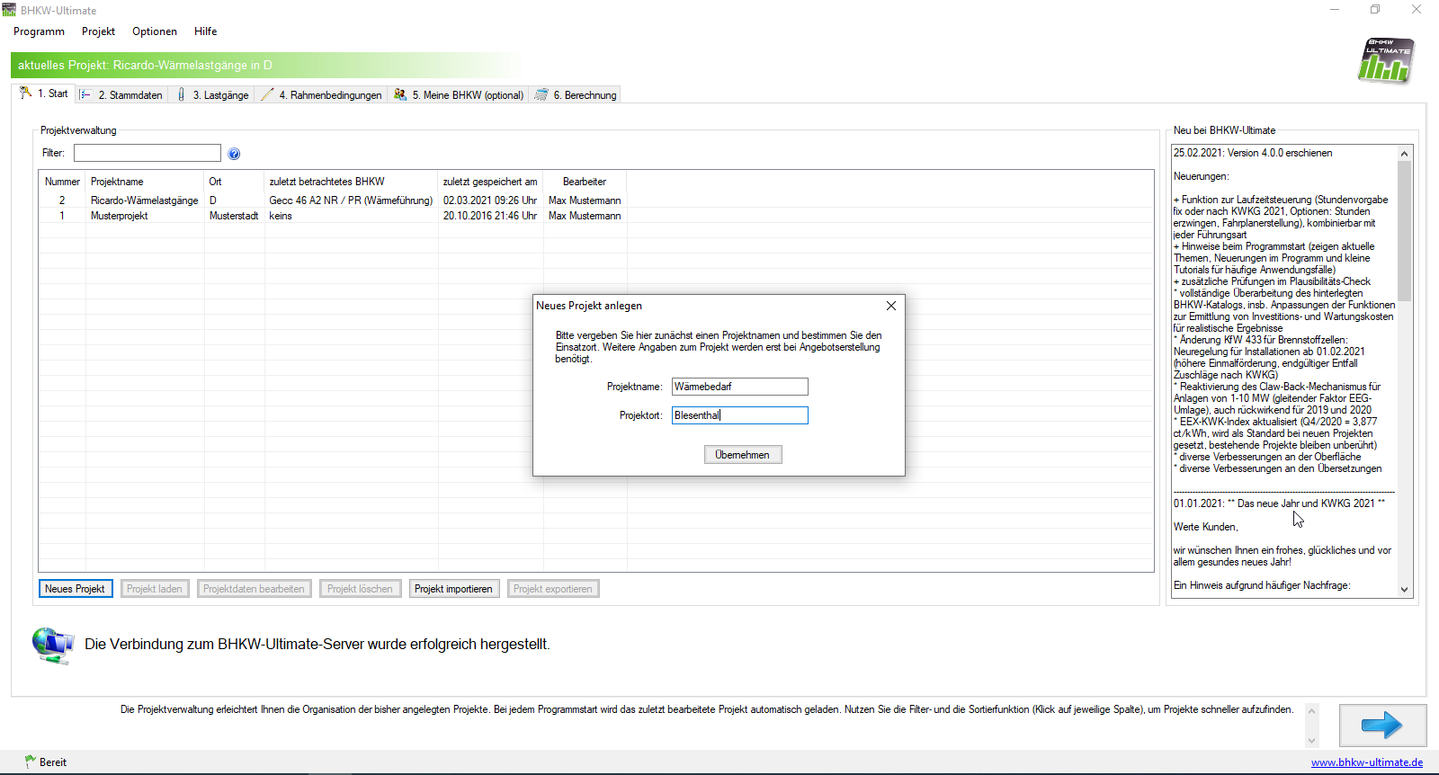

1. | neues Projekt anlegen

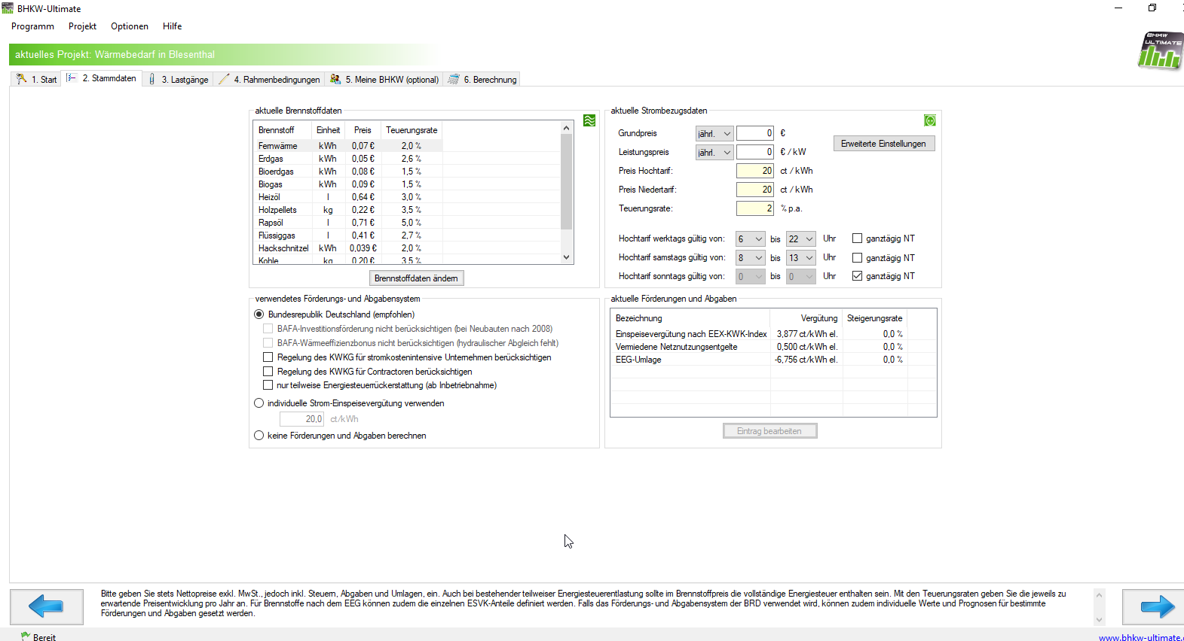

2. | Stammdaten anpassen
 | (hier wurden einfach Voreinstellungen belassen

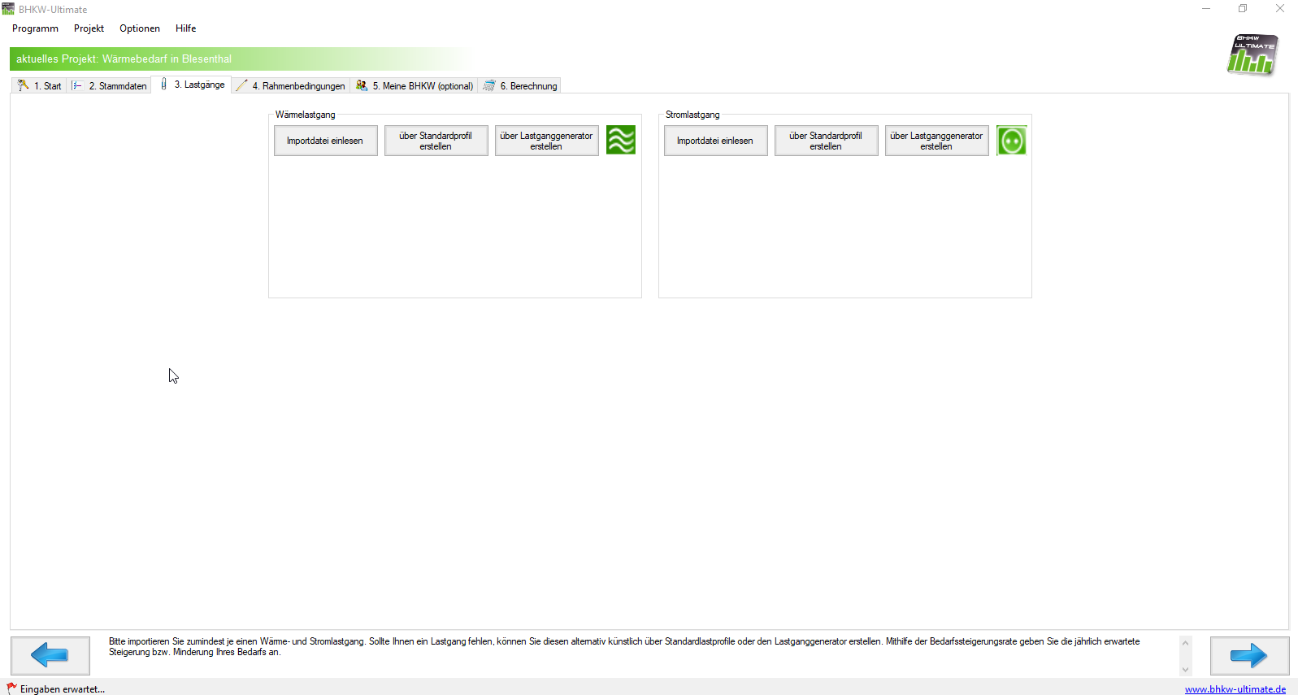
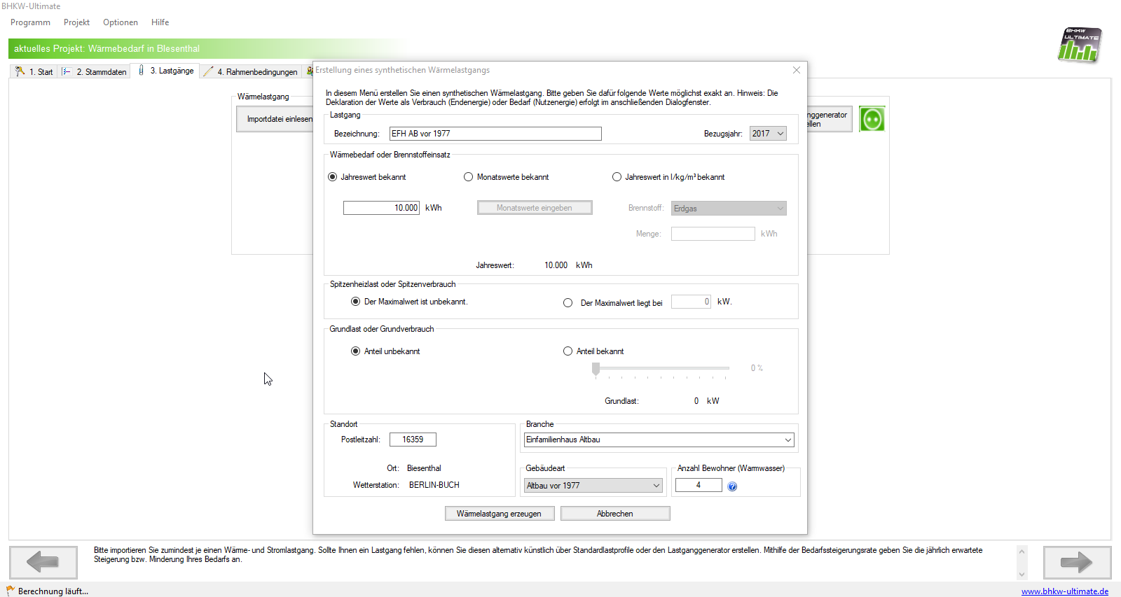
3. | Wärmelastgänge erstellen
 | hier über Standardprofil
 | Jahreswert auf 10.000 kWh setzen
 | Postleitzahl Biesenthal wählen
 | Branche: Einfamilienhaus Altbau
 | Gebäudeart: Altbau vor 1977
 | Anzahl Bewohner: 4
 | Bezugsjahr: 2017

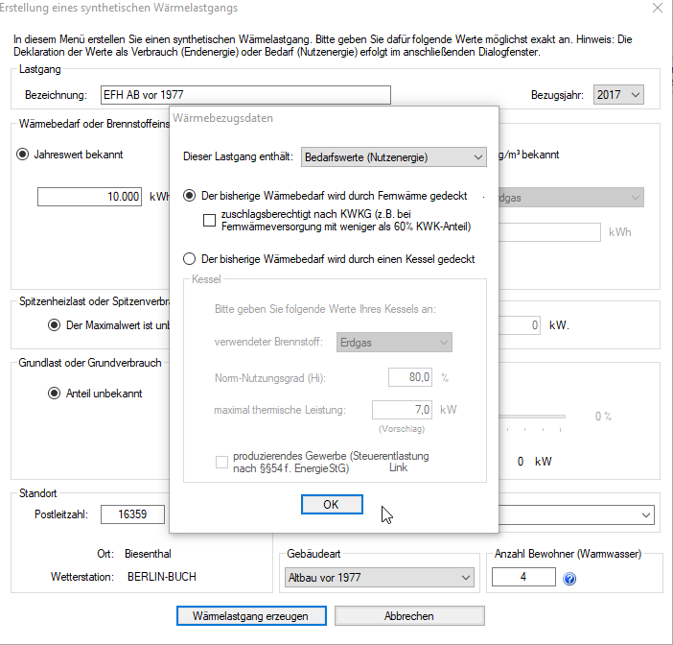
 | Lastgang enthält: Bedarfswerte (Nutzenergie)
 | bisheriger Wärmebedarf wird durch Fernwärme gedeckt

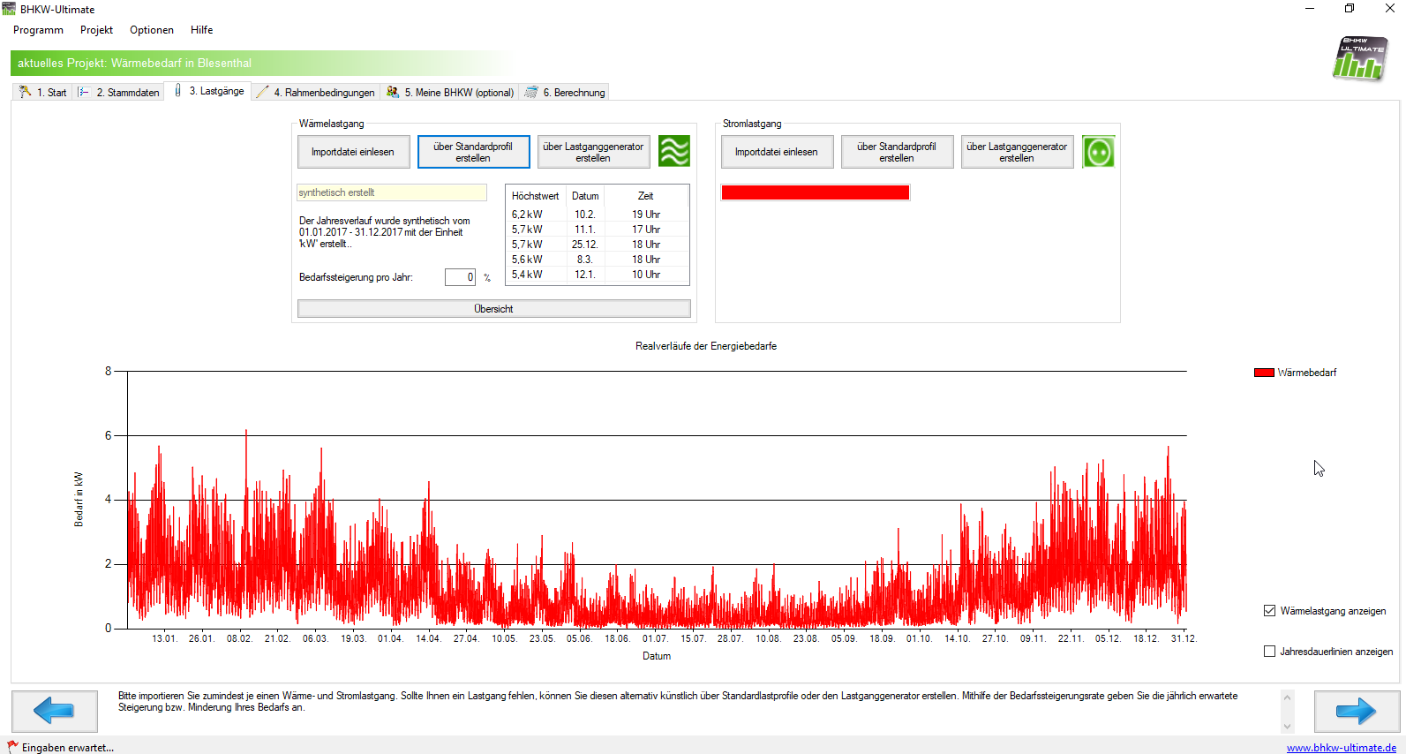
 | Ergebnis:

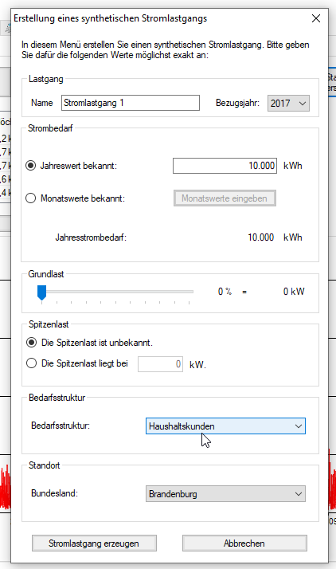
4. | Stromlastgang erzeugen
 | über Standardlastprofil
 | Jahreswert auf 10.000 kWh setzen
 | Bezugsjahr: 2017
 | Bedarfsstruktur: Haushaltskunden
 | Bundesland: Brandenburg

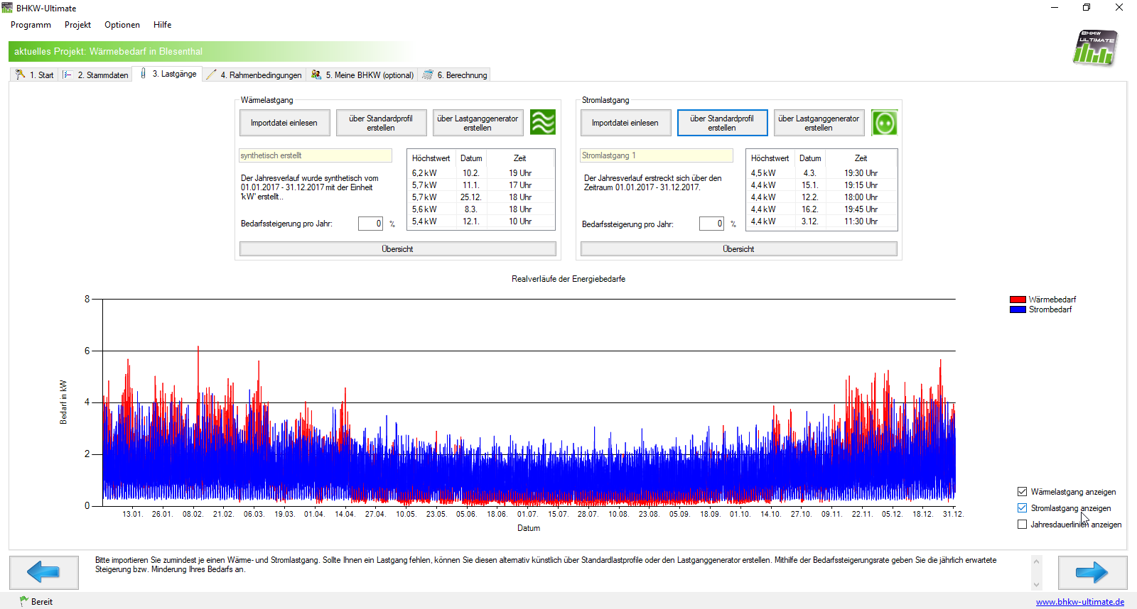
 | Ergebnis:

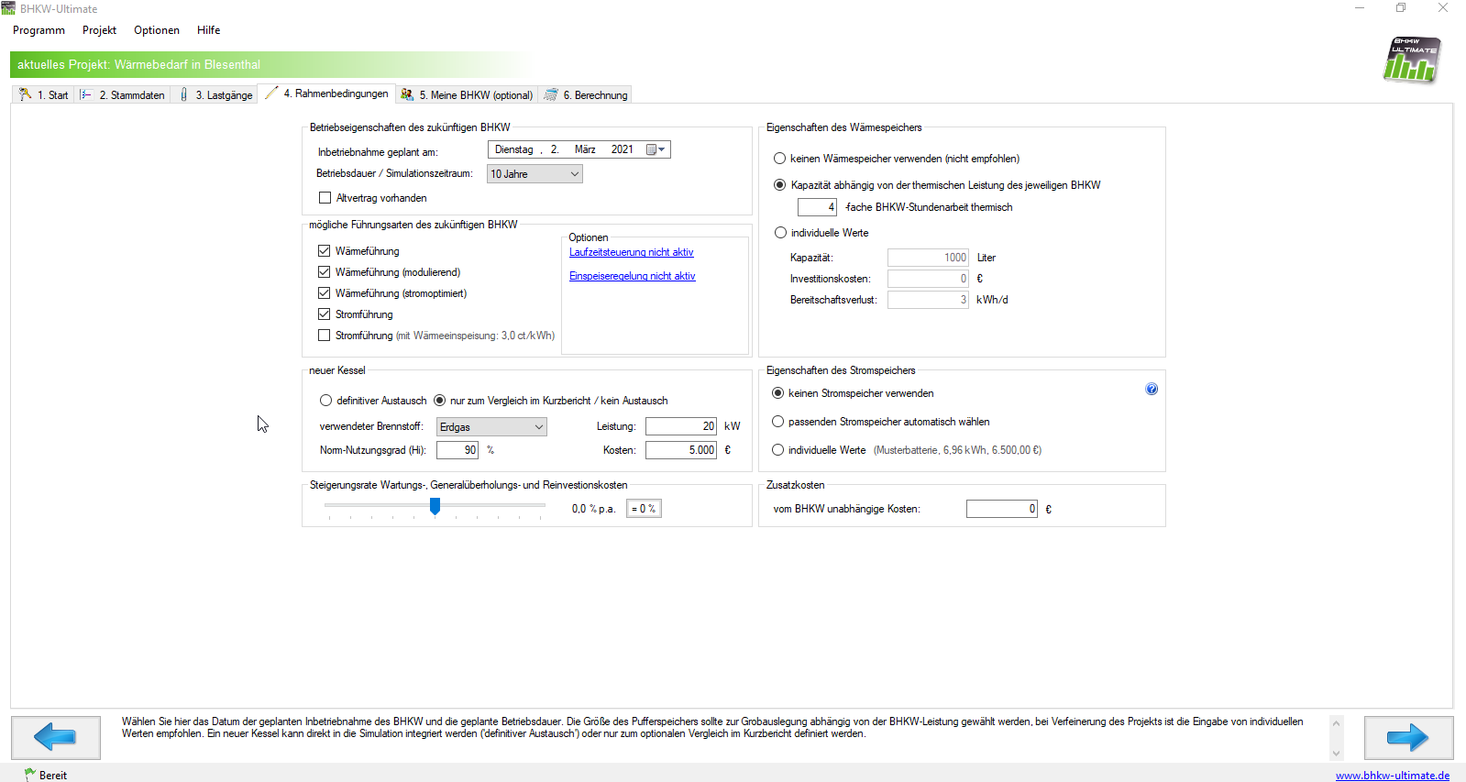
5. | Rahmenbedingungen
 | Voreinstellungen s. Abbildung gelassen

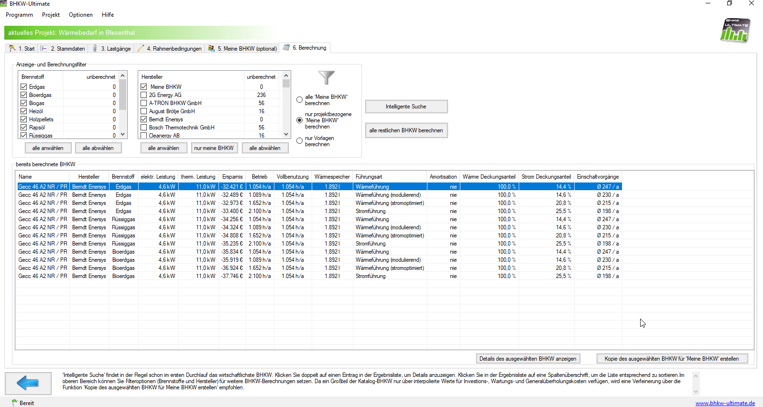
6. | BHKW berechnen
 | Berechnung beispielhaft für einen Hersteller durchführen (nur für Export in Exceldatei)

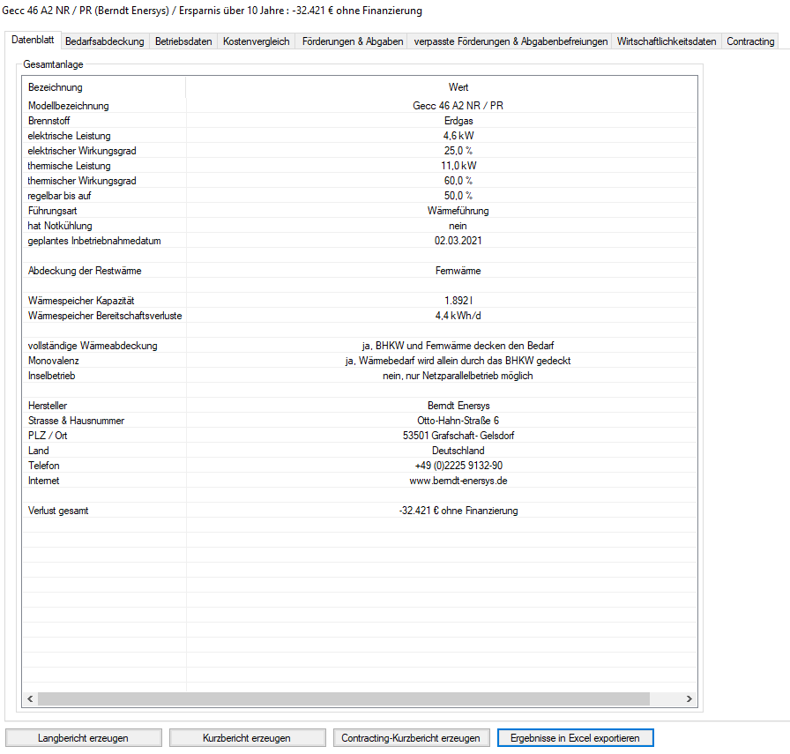
7. | Wärmeführung wählen und daten exportieren

EFH AB 77-95
Datum | Uhrzeit | Wert in kWh
01.01.2017 | 01:00 | 1.7672013332
01.01.2017 | 02:00 | 1.0803493702
01.01.2017 | 03:00 | 1.0424854154
01.01.2017 | 04:00 | 0.9737263505
01.01.2017 | 05:00 | 1.6849664265
01.01.2017 | 06:00 | 2.0964373692
01.01.2017 | 07:00 | 3.7604169079
 | Wert in kWh
01:00 | 1.7672013332
02:00 | 1.0803493702
03:00 | 1.0424854154
04:00 | 0.9737263505
05:00 | 1.6849664265
06:00 | 2.0964373692
07:00 | 3.7604169079
08:00 | 5.140922912
09:00 | 5.0152404581
10:00 | 2.4899725809
11:00 | 1.6579826139
12:00 | 4.9307657052
13:00 | 3.0553685281
14:00 | 3.595735232
15:00 | 2.2930406187
16:00 | 2.5957348684
17:00 | 3.3493271478
18:00 | 3.1569937949
19:00 | 4.1739704257
20:00 | 2.7854192819
21:00 | 2.2651554481
22:00 | 3.526804311
23:00 | 1.9716270017
24:00 | 1.9721505963
01:00 | 1.8604373545
02:00 | 1.3241898613
03:00 | 0.99218469602
04:00 | 1.5072067229
05:00 | 1.6079018512
06:00 | 1.4415505581
07:00 | 2.2734761837
08:00 | 2.4957728244
09:00 | 3.3262845713
10:00 | 3.5206245099
11:00 | 4.4127436866
12:00 | 1.8578472393
13:00 | 2.4637464022
14:00 | 3.7470774844
15:00 | 4.4840836172
16:00 | 2.1459987605
17:00 | 3.0831697713
18:00 | 1.8663190124
19:00 | 2.8207687077
20:00 | 2.7324894718
21:00 | 1.9901123366
22:00 | 2.4478945236
23:00 | 0.95542400151
24:00 | 1.8109699638
01:00 | 1.4846731185
02:00 | 0.67048827047
...
01.01.2017 | 08:00 | 5.140922912
01.01.2017 | 09:00 | 5.0152404581
01.01.2017 | 10:00 | 2.4899725809
01.01.2017 | 11:00 | 1.6579826139
01.01.2017 | 12:00 | 4.9307657052
01.01.2017 | 13:00 | 3.0553685281
01.01.2017 | 14:00 | 3.595735232
01.01.2017 | 15:00 | 2.2930406187
01.01.2017 | 16:00 | 2.5957348684
01.01.2017 | 17:00 | 3.3493271478
01.01.2017 | 18:00 | 3.1569937949
01.01.2017 | 19:00 | 4.1739704257
01.01.2017 | 20:00 | 2.7854192819
01.01.2017 | 21:00 | 2.2651554481
01.01.2017 | 22:00 | 3.526804311
01.01.2017 | 23:00 | 1.9716270017
01.01.2017 | 24:00 | 1.9721505963
02.01.2017 | 01:00 | 1.8604373545
02.01.2017 | 02:00 | 1.3241898613
02.01.2017 | 03:00 | 0.99218469602
02.01.2017 | 04:00 | 1.5072067229
02.01.2017 | 05:00 | 1.6079018512
02.01.2017 | 06:00 | 1.4415505581
02.01.2017 | 07:00 | 2.2734761837
02.01.2017 | 08:00 | 2.4957728244
...

EFH AB 95-2002
Datum | Uhrzeit | Wert in kWh
01.01.2017 | 01:00 | 0.83754267431
01.01.2017 | 02:00 | 1.2327974091
01.01.2017 | 03:00 | 2.4351050026
01.01.2017 | 04:00 | 1.6796126187
01.01.2017 | 05:00 | 1.3730358175
01.01.2017 | 06:00 | 1.7570894999
01.01.2017 | 07:00 | 4.4881703454
 | Wert in kWh
01:00 | 0.83754267431
02:00 | 1.2327974091
03:00 | 2.4351050026
04:00 | 1.6796126187
05:00 | 1.3730358175
06:00 | 1.7570894999
07:00 | 4.4881703454
08:00 | 2.1868992543
09:00 | 4.758576864
10:00 | 3.6760847383
11:00 | 2.1711769519
12:00 | 1.988279973
13:00 | 1.9697321188
14:00 | 2.892061183
15:00 | 2.1847256218
16:00 | 2.4583571542
17:00 | 2.265111846
18:00 | 4.9121178844
19:00 | 4.250284132
20:00 | 1.763079716
21:00 | 2.7107337365
22:00 | 2.4655716239
23:00 | 1.3973734469
24:00 | 2.0994802174
01:00 | 2.1052205402
02:00 | 1.9844119337
03:00 | 2.0630248662
04:00 | 1.9447293061
05:00 | 1.4317203346
06:00 | 1.3988203745
07:00 | 4.795070628
08:00 | 4.2138230912
09:00 | 1.8936849708
10:00 | 3.1798578103
11:00 | 1.9923806357
12:00 | 3.1429392343
13:00 | 3.5648089154
14:00 | 1.9162503117
15:00 | 4.6219703611
16:00 | 2.8469745784
17:00 | 5.6142817486
18:00 | 2.6374368364
19:00 | 5.4649500199
20:00 | 1.5931772933
21:00 | 2.4768855771
22:00 | 1.45732568
23:00 | 2.0022339296
24:00 | 2.0883159674
01:00 | 0.85877278785
02:00 | 1.3264196956
...
01.01.2017 | 08:00 | 2.1868992543
01.01.2017 | 09:00 | 4.758576864
01.01.2017 | 10:00 | 3.6760847383
01.01.2017 | 11:00 | 2.1711769519
01.01.2017 | 12:00 | 1.988279973
01.01.2017 | 13:00 | 1.9697321188
01.01.2017 | 14:00 | 2.892061183
01.01.2017 | 15:00 | 2.1847256218
01.01.2017 | 16:00 | 2.4583571542
01.01.2017 | 17:00 | 2.265111846
01.01.2017 | 18:00 | 4.9121178844
01.01.2017 | 19:00 | 4.250284132
01.01.2017 | 20:00 | 1.763079716
01.01.2017 | 21:00 | 2.7107337365
01.01.2017 | 22:00 | 2.4655716239
01.01.2017 | 23:00 | 1.3973734469
01.01.2017 | 24:00 | 2.0994802174
02.01.2017 | 01:00 | 2.1052205402
02.01.2017 | 02:00 | 1.9844119337
02.01.2017 | 03:00 | 2.0630248662
02.01.2017 | 04:00 | 1.9447293061
02.01.2017 | 05:00 | 1.4317203346
02.01.2017 | 06:00 | 1.3988203745
02.01.2017 | 07:00 | 4.795070628
02.01.2017 | 08:00 | 4.2138230912
...

EFH NB ab 2003
Datum | Uhrzeit | Wert in kWh
01.01.2017 | 01:00 | 1.7168301397
01.01.2017 | 02:00 | 2.2370949237
01.01.2017 | 03:00 | 1.8096017817
01.01.2017 | 04:00 | 1.3340639549
01.01.2017 | 05:00 | 2.4525970388
01.01.2017 | 06:00 | 1.9571406646
01.01.2017 | 07:00 | 2.265313512
01.01.2017 | 08:00 | 2.371819776
01.01.2017 | 09:00 | 2.2945930123
01.01.2017 | 10:00 | 2.3501426224
 | Wert in kWh
01:00 | 1.7168301397
02:00 | 2.2370949237
03:00 | 1.8096017817
04:00 | 1.3340639549
05:00 | 2.4525970388
06:00 | 1.9571406646
07:00 | 2.265313512
08:00 | 2.371819776
09:00 | 2.2945930123
10:00 | 2.3501426224
11:00 | 1.7321510263
12:00 | 1.7415154853
13:00 | 4.0505013549
14:00 | 5.0600623782
15:00 | 1.6343731911
16:00 | 3.1019844719
17:00 | 1.9501977488
18:00 | 4.0838696165
19:00 | 2.2279200297
20:00 | 4.4340853643
21:00 | 4.1004131719
22:00 | 3.9068069813
23:00 | 2.0890698678
24:00 | 1.5802803036
01:00 | 1.6189319958
02:00 | 1.9556500928
03:00 | 1.0893090711
04:00 | 1.5085882958
05:00 | 1.8426326122
06:00 | 2.0214576462
07:00 | 1.8561218275
08:00 | 4.3832511919
09:00 | 3.1738399896
10:00 | 3.6712591064
11:00 | 1.3569129892
12:00 | 1.5947786674
13:00 | 4.267127694
14:00 | 3.007618539
15:00 | 2.3651947515
16:00 | 2.374015475
17:00 | 1.991237146
18:00 | 2.9674192038
19:00 | 5.1779614529
20:00 | 2.2747526497
21:00 | 1.9056628888
22:00 | 3.3253936524
23:00 | 1.3563052186
24:00 | 1.3852265289
01:00 | 0.9224140609
02:00 | 0.65517301193
...
01.01.2017 | 11:00 | 1.7321510263
01.01.2017 | 12:00 | 1.7415154853
01.01.2017 | 13:00 | 4.0505013549
01.01.2017 | 14:00 | 5.0600623782
01.01.2017 | 15:00 | 1.6343731911
01.01.2017 | 16:00 | 3.1019844719
01.01.2017 | 17:00 | 1.9501977488
01.01.2017 | 18:00 | 4.0838696165
01.01.2017 | 19:00 | 2.2279200297
01.01.2017 | 20:00 | 4.4340853643
01.01.2017 | 21:00 | 4.1004131719
01.01.2017 | 22:00 | 3.9068069813
01.01.2017 | 23:00 | 2.0890698678
01.01.2017 | 24:00 | 1.5802803036
02.01.2017 | 01:00 | 1.6189319958
02.01.2017 | 02:00 | 1.9556500928
02.01.2017 | 03:00 | 1.0893090711
02.01.2017 | 04:00 | 1.5085882958
02.01.2017 | 05:00 | 1.8426326122
02.01.2017 | 06:00 | 2.0214576462
02.01.2017 | 07:00 | 1.8561218275
02.01.2017 | 08:00 | 4.3832511919
02.01.2017 | 09:00 | 3.1738399896
02.01.2017 | 10:00 | 3.6712591064
02.01.2017 | 11:00 | 1.3569129892
02.01.2017 | 12:00 | 1.5947786674
...

EFH NB Niedrigenergiehaus
Datum | Uhrzeit | Wert in kWh
01.01.2017 | 01:00 | 1.4736468768
01.01.2017 | 02:00 | 1.2462105683
01.01.2017 | 03:00 | 1.6317048987
01.01.2017 | 04:00 | 1.6002671873
01.01.2017 | 05:00 | 3.2384579336
01.01.2017 | 06:00 | 3.5585405489
01.01.2017 | 07:00 | 4.2177788059
01.01.2017 | 08:00 | 3.4620986563
01.01.2017 | 09:00 | 4.0127035102
01.01.2017 | 10:00 | 4.1367960543
 | Wert in kWh
01:00 | 1.4736468768
02:00 | 1.2462105683
03:00 | 1.6317048987
04:00 | 1.6002671873
05:00 | 3.2384579336
06:00 | 3.5585405489
07:00 | 4.2177788059
08:00 | 3.4620986563
09:00 | 4.0127035102
10:00 | 4.1367960543
11:00 | 1.7255170328
12:00 | 2.0744569242
13:00 | 3.9385313733
14:00 | 1.7094961012
15:00 | 1.6696709956
16:00 | 2.8317289478
17:00 | 2.7919823471
18:00 | 2.3492669606
19:00 | 2.8474469103
20:00 | 4.6484316627
21:00 | 3.1563102206
22:00 | 3.7661509161
23:00 | 3.3152019845
24:00 | 1.021638912
01:00 | 1.187638777
02:00 | 1.0632011118
03:00 | 1.3185453922
04:00 | 0.76769680945
05:00 | 0.77092025038
06:00 | 2.457104565
07:00 | 2.3309760956
08:00 | 2.0783887232
09:00 | 3.9760787559
10:00 | 2.4041915406
11:00 | 1.644862077
12:00 | 1.4246970344
13:00 | 1.5772294073
14:00 | 4.1907646193
15:00 | 2.739467021
16:00 | 1.4090763846
17:00 | 3.5127564166
18:00 | 4.1091974635
19:00 | 2.0125306276
20:00 | 2.6424540016
21:00 | 1.9203967498
22:00 | 1.4931032369
23:00 | 1.5985888847
24:00 | 0.98571547281
01:00 | 1.1041751482
02:00 | 1.452063518
...
01.01.2017 | 11:00 | 1.7255170328
01.01.2017 | 12:00 | 2.0744569242
01.01.2017 | 13:00 | 3.9385313733
01.01.2017 | 14:00 | 1.7094961012
01.01.2017 | 15:00 | 1.6696709956
01.01.2017 | 16:00 | 2.8317289478
01.01.2017 | 17:00 | 2.7919823471
01.01.2017 | 18:00 | 2.3492669606
01.01.2017 | 19:00 | 2.8474469103
01.01.2017 | 20:00 | 4.6484316627
01.01.2017 | 21:00 | 3.1563102206
01.01.2017 | 22:00 | 3.7661509161
01.01.2017 | 23:00 | 3.3152019845
01.01.2017 | 24:00 | 1.021638912
02.01.2017 | 01:00 | 1.187638777
02.01.2017 | 02:00 | 1.0632011118
02.01.2017 | 03:00 | 1.3185453922
02.01.2017 | 04:00 | 0.76769680945
02.01.2017 | 05:00 | 0.77092025038
02.01.2017 | 06:00 | 2.457104565
02.01.2017 | 07:00 | 2.3309760956
02.01.2017 | 08:00 | 2.0783887232
02.01.2017 | 09:00 | 3.9760787559
02.01.2017 | 10:00 | 2.4041915406
02.01.2017 | 11:00 | 1.644862077
02.01.2017 | 12:00 | 1.4246970344
...

EFH NB Passivhaus
Datum | Uhrzeit | Wert in kWh
01.01.2017 | 01:00 | 1.7548533374
01.01.2017 | 02:00 | 2.0163049998
01.01.2017 | 03:00 | 1.2203932037
01.01.2017 | 04:00 | 1.4055953685
01.01.2017 | 05:00 | 1.6341360109
01.01.2017 | 06:00 | 1.4707300458
01.01.2017 | 07:00 | 6.3175609198
01.01.2017 | 08:00 | 3.6561841457
01.01.2017 | 09:00 | 2.2625468272
01.01.2017 | 10:00 | 3.639662632
 | Wert in kWh
01:00 | 1.7548533374
02:00 | 2.0163049998
03:00 | 1.2203932037
04:00 | 1.4055953685
05:00 | 1.6341360109
06:00 | 1.4707300458
07:00 | 6.3175609198
08:00 | 3.6561841457
09:00 | 2.2625468272
10:00 | 3.639662632
11:00 | 1.9486239676
12:00 | 2.1809248022
13:00 | 2.4419109595
14:00 | 4.5844467218
15:00 | 5.3819869813
16:00 | 4.8007185962
17:00 | 1.8026144165
18:00 | 2.0672843163
19:00 | 3.2440095152
20:00 | 2.6512728813
21:00 | 3.6112901025
22:00 | 1.8680161955
23:00 | 1.7112395693
24:00 | 1.4525744564
01:00 | 1.1787809332
02:00 | 1.0525296111
03:00 | 1.1564543547
04:00 | 2.1275724289
05:00 | 2.5992668816
06:00 | 2.0080350759
07:00 | 2.7202456467
08:00 | 3.7706905464
09:00 | 4.4358014915
10:00 | 1.8041275143
11:00 | 4.3192316641
12:00 | 4.3878863744
13:00 | 3.6042410935
14:00 | 2.1983174527
15:00 | 4.3659560953
16:00 | 3.0189887927
17:00 | 3.1148805983
18:00 | 2.03284224
19:00 | 2.2494891825
20:00 | 2.3344451447
21:00 | 1.9884999352
22:00 | 4.8566751848
23:00 | 2.2980759972
24:00 | 1.8125622839
01:00 | 0.94567795702
02:00 | 0.74289405304
...
01.01.2017 | 11:00 | 1.9486239676
01.01.2017 | 12:00 | 2.1809248022
01.01.2017 | 13:00 | 2.4419109595
01.01.2017 | 14:00 | 4.5844467218
01.01.2017 | 15:00 | 5.3819869813
01.01.2017 | 16:00 | 4.8007185962
01.01.2017 | 17:00 | 1.8026144165
01.01.2017 | 18:00 | 2.0672843163
01.01.2017 | 19:00 | 3.2440095152
01.01.2017 | 20:00 | 2.6512728813
01.01.2017 | 21:00 | 3.6112901025
01.01.2017 | 22:00 | 1.8680161955
01.01.2017 | 23:00 | 1.7112395693
01.01.2017 | 24:00 | 1.4525744564
02.01.2017 | 01:00 | 1.1787809332
02.01.2017 | 02:00 | 1.0525296111
01:00 | 1.1787809332
02:00 | 1.0525296111
03:00 | 1.1564543547
04:00 | 2.1275724289
05:00 | 2.5992668816
06:00 | 2.0080350759
07:00 | 2.7202456467
08:00 | 3.7706905464
09:00 | 4.4358014915
10:00 | 1.8041275143
11:00 | 4.3192316641
12:00 | 4.3878863744
13:00 | 3.6042410935
14:00 | 2.1983174527
15:00 | 4.3659560953
16:00 | 3.0189887927
17:00 | 3.1148805983
18:00 | 2.03284224
19:00 | 2.2494891825
20:00 | 2.3344451447
21:00 | 1.9884999352
22:00 | 4.8566751848
23:00 | 2.2980759972
24:00 | 1.8125622839
02.01.2017 | 03:00 | 1.1564543547
02.01.2017 | 04:00 | 2.1275724289
02.01.2017 | 05:00 | 2.5992668816
02.01.2017 | 06:00 | 2.0080350759
02.01.2017 | 07:00 | 2.7202456467
02.01.2017 | 08:00 | 3.7706905464
02.01.2017 | 09:00 | 4.4358014915
02.01.2017 | 10:00 | 1.8041275143
02.01.2017 | 11:00 | 4.3192316641
02.01.2017 | 12:00 | 4.3878863744
...

